Пульт
 | Артикул | Наименование | Описание | Розничная цена с НДС
 |  |  |  | Цена, руб. | Ед.
Пульт
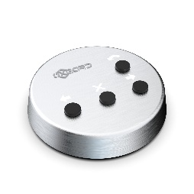 | ВЗР1550.1.00.000СБ | Пульт УПУ02 (5м) | Пульт для турникета УПУ 5 метров | 11,003 | шт.
 | ВЗР1550.1.00.000СБ-10 | Пульт УПУ02 (10м) | Пульт для турникета УПУ 10 метров | 11,651 | шт.
 | ВЗР2567.000СБ | Пульт БПУ01 (5м) | Пульт для турникета БПУ 5 метров | 5,787 | шт.
 | ВЗР2567.000СБ-10 | Пульт БПУ01 (10м) | Пульт для турникета БПУ 10 метров | 6,435 | шт.

К-01;К-02
 | Артикул | Наименование | Описание | Розничная цена с НДС
 |  |  |  | Цена, руб. | Ед.
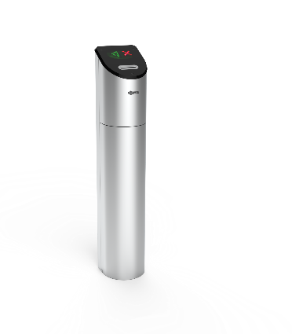 | Картоприемник Praktika K-01
 | ВЗР1788.001 | Praktika K-01 | Картоприемник Praktika K-01 | 75,155 | шт.
 | Картоприемник Praktika K-01 со встроенным считывателем
 | ВЗР1788.001-01 | Praktika K-01-R (EM-Marine) | Картоприемник Praktika K-01-R, считыватель EM-Marine 1шт | 88,116 | шт.
 | ВЗР1788.001-02 | Praktika K-01-R (Mifare) | Картоприемник Praktika K-01-R, считыватель Mifare 1шт | 90,191 | шт.
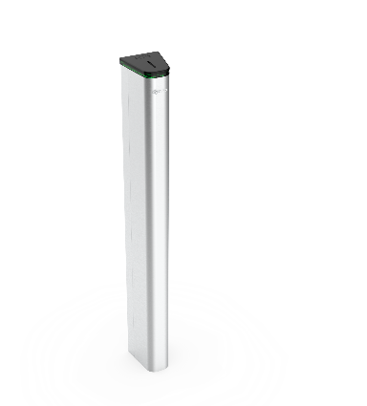 | Картоприемник Quick Line K-02
 | ВЗР2455.001 | Quick Line K-02 | Картоприемник Quick Line K-02 | 84,546 | шт.
 | Картоприемник Quick Line K-02 со встроенным считывателем
 | ВЗР2455.001-01 | Quick Line K-02-R (EM-Marine) | Картоприемник Quick Line K-02-R, считыватель EM-Marine 1шт | 97,505 | шт.
 | ВЗР2455.001-02 | Quick Line K-02-R (Mifare) | Картоприемник Quick Line K-02-R, считыватель Mifare 1шт | 99,579 | шт.

Стойка QR-01
 | Артикул | Наименование | Описание | Розничная цена с НДС
 |  |  |  | Цена, руб. | Ед.
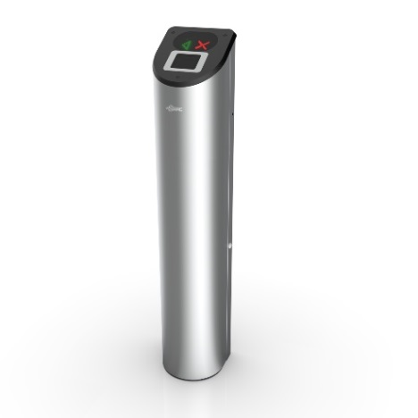 | Стойка со сканером штрих-кода Praktika QR-01
 | ВЗР1788.001-03 | Praktika QR-01 | Стойка со сканером QR-кода Praktika QR-01 | 64,593 | шт.

С-04
 | Артикул | Наименование | Описание | Розничная цена с НДС
 |  |  |  | Цена, руб. | Ед.
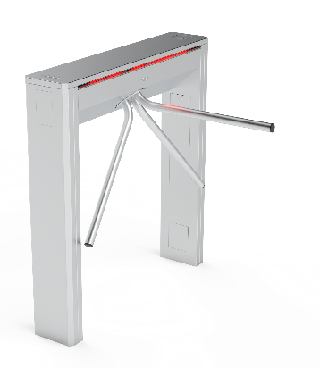 | Турникет Cube C-04-H
 | ВЗР2359-04 | Cube C-04-H | Электромеханический турникет из нержавеющей стали Cube C-04-H | 171,679 | шт.
 | Турникет Cube C-04-H с картоприемником
 | ВЗР2359-06 | Cube C-04-HK (K-справа) | Электромеханический турникет из нержавеющей стали Cube C-04-HK, картоприемник справа | 227,666 | шт.
 | ВЗР2359-13 | Cube C-04-HK (K-слева) | Электромеханический турникет из нержавеющей стали Cube C-04-HK, картоприемник слева | 227,666 | шт.
 | Турникет Cube C-04-H со встроенными считывателями
 | ВЗР2359-05 | Cube C-04-H-2R (EM-Marine) | Электромеханический турникет из нержавеющей стали Cube C-04-H-2R, считыватель EM-Marine 2шт | 202,784 | шт.
 | ВЗР2359-09 | Cube C-04-H-2R (Mifare) | Электромеханический турникет из нержавеющей стали Cube C-04-H-2R, считыватель Mifare 2шт | 207,761 | шт.
 | Турникет Cube C-04-HK с картоприемником и встроенными считывателями
 | ВЗР2359-07 | Cube C-04-HK-2R (K-справа, EM-Marine) | Электромеханический турникет из нержавеющей стали Cube C-04-HK-2R, картоприемник справа, считыватель EM-Marine 2шт | 258,771 | шт.
 | ВЗР2359-16 | Cube C-04-HK-2R (K-слева, EM-Marine) | Электромеханический турникет из нержавеющей стали Cube C-04-HK-2R, картоприемник слева, считыватель EM-Marine 2шт | 258,771 | шт.
 | ВЗР2359-11 | Cube C-04-HK-2R (K-справа, Mifare) | Электромеханический турникет из нержавеющей стали Cube C-04-HK-2R, картоприемник справа, считыватель Mifare 2шт | 263,748 | шт.
 | ВЗР2359-17 | Cube C-04-HK-2R (K-слева, Mifare) | Электромеханический турникет из нержавеющей стали Cube C-04-HK-2R, картоприемник слева, считыватель Mifare 2шт | 263,748 | шт.
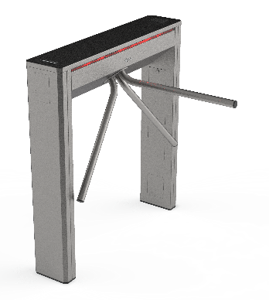 | Турникет Cube C-04
 | ВЗР2359 | Cube C-04 | Электромеханический турникет Cube C-04 | 153,019 | шт.
 | Турникет Cube C-04 с картоприемником
 | ВЗР2359-02 | Cube C-04-K (K-справа) | Электромеханический турникет Cube C-04-K, картоприемник справа | 209,006 | шт.
 | ВЗР2359-12 | Cube C-04-K (K-слева) | Электромеханический турникет Cube C-04-K, картоприемник слева | 209,006 | шт.
 | Турникет Cube C-04 со встроенными считывателями
 | ВЗР2359-01 | Cube C-04-2R (EM-Marine) | Электромеханический турникет Cube C-04-2R, считыватель EM-Marine 2шт | 181,012 | шт.
 | ВЗР2359-08 | Cube C-04-2R (Mifare) | Электромеханический турникет Cube C-04-2R, считыватель Mifare 2шт | 189,098 | шт.
 | Турникет Cube C-04 с картоприемником и встроенными считывателями
 | ВЗР2359-03 | Cube C-04-K-2R (K-справа, EM-Marine) | Электромеханический турникет Cube C-04-K-2R, картоприемник справа, считыватель EM-Marine 2шт | 240,110 | шт.
 | ВЗР2359-14 | Cube C-04-K-2R (K-слева, EM-Marine) | Электромеханический турникет Cube C-04-K-2R, картоприемник слева, считыватель EM-Marine 2шт | 240,110 | шт.
 | ВЗР2359-10 | Cube C-04-K-2R (K-справа, Mifare) | Электромеханический турникет Cube C-04-K-2R, картоприемник справа, считыватель Mifare 2шт | 245,085 | шт.
 | ВЗР2359-15 | Cube C-04-K-2R (K-слева, Mifare) | Электромеханический турникет Cube C-04-K-2R, картоприемник слева, считыватель Mifare 2шт | 245,085 | шт.

С-05
 | Артикул | Наименование | Описание | Розничная цена с НДС
 |  |  |  | Цена, руб. | Ед.
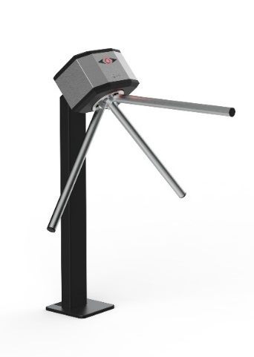 | Турникет Cube C-05-B (механическая антипаника)
 | ВЗР2515.001 | Cube C-05-B | Электромеханический турникет Cube C-05-B, механическая антипаника | 88,848 | шт.
 | Турникет Cube C-05-B со встроенными считывателями (механическая антипаника)
 | ВЗР2515.001-04 | Cube C-05-B-2R (EM-Marine) | Электромеханический турникет Cube C-05-B, механическая антипаника, считыватель EM-Marine 2шт | 108,708 | шт.
 | ВЗР2515.001-05 | Cube C-05-B-2R (Mifare) | Электромеханический турникет Cube C-05-B, механическая антипаника, считыватель Mifare 2шт | 113,732 | шт.
 | Турникет Cube C-05 (автоматическая антипаника)
 | ВЗР2515.001-01 | Cube C-05 | Электромеханический турникет Cube C-05, автоматическая антипаника | 105,235 | шт.
 | Турникет Cube C-05 со встроенными считывателями (автоматическая антипаника)
 | ВЗР2515.001-02 | Cube C-05-2R (EM-Marine) | Электромеханический турникет Cube C-05, автоматическая антипаника, считыватель EM-Marine 2шт | 125,095 | шт.
 | ВЗР2515.001-03 | Cube C-05-2R (Mifare) | Электромеханический турникет Cube C-05, автоматическая антипаника, считыватель Mifare 2шт | 130,118 | шт.

C-21
 | Артикул | Наименование | Описание | Розничная цена с НДС
 |  |  |  | Цена, руб. | Ед.
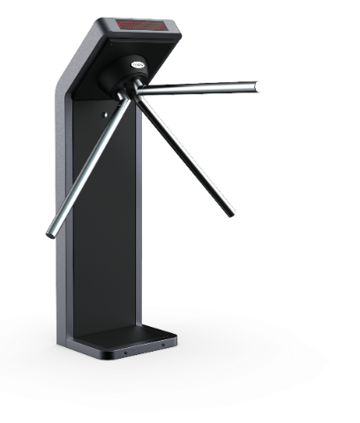 | Турникет Cube C-21-B (механическая антипаника)
 | ВЗР2569-06.001-01 | Cube C-21-B | Электромеханический турникет Cube C-21-B, механическая антипаника | 89,294 | шт.
 | Турникет Cube C-21-B со встроенными считывателями (механическая антипаника)
 | ВЗР2569-06.001 | Cube C-21-B-2R (EM-Marine) | Электромеханический турникет Cube C-21-B, механическая антипаника, считыватель EM-Marine 2шт | 108,833 | шт.
 | ВЗР2569-06.001-05 | Cube C-21-B-2R (Mifare) | Электромеханический турникет Cube C-21-B, механическая антипаника, считыватель Mifare 2шт | 113,711 | шт.
 | Турникет Cube C-21 (автоматическая антипаника)
 | ВЗР2569-06.001-03 | Cube C-21 | Электромеханический турникет Cube C-21, автоматическая антипаника | 103,550 | шт.
 | Турникет Cube C-21 со встроенными считывателями (автоматическая антипаника)
 | ВЗР2569-06.001-02 | Cube C-21-2R (EM-Marine) | Электромеханический турникет Cube C-21, автоматическая антипаника, считыватель EM-Marine 2шт | 123,089 | шт.
 | ВЗР2569-06.001-04 | Cube C-21-2R (Mifare) | Электромеханический турникет Cube C-21, автоматическая антипаника, считыватель Mifare 2шт | 127,967 | шт.

С-10
 | Артикул | Наименование | Описание | Розничная цена с НДС
 |  |  |  | Цена, руб. | Ед.
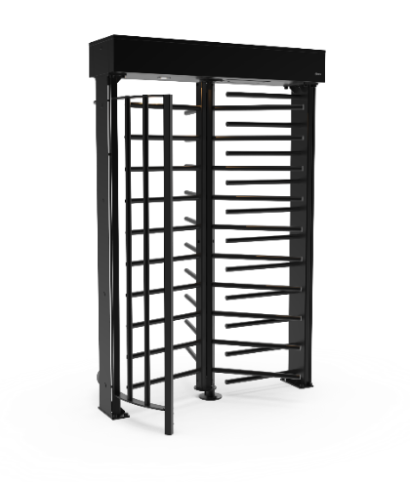 | Турникет Cube C-10
 | ВЗР2496.001 | Cube C-10 (черный) | Электромеханический полноростовой турникет Cube C-10, цвет черный | 499,472 | шт.
 | ВЗР2496.001-03 | Cube C-10 (антик серебро) | Электромеханический полноростовой турникет Cube C-10, цвет антик серебро | 499,472 | шт.
 | Турникет Cube C-10 со считывателями
 | ВЗР2496.001-01 | Cube C-10-2R (EM-Marine, черный) | Электромеханический полноростовой турникет Cube C-10-2R, цвет черный, считыватель EM-Marine 2шт | 528,632 | шт.
 | ВЗР2496.001-04 | Cube C-10-2R (EM-Marine, антик серебро) | Электромеханический полноростовой турникет Cube C-10-2R, цвет антик серебро, считыватель EM-Marine 2шт | 528,632 | шт.
 | ВЗР2496.001-02 | Cube C-10-2R (Mifare, черный) | Электромеханический полноростовой турникет Cube C-10-2R, цвет черный, считыватель Mifare 2шт | 532,131 | шт.
 | ВЗР2496.001-05 | Cube C-10-2R (Mifare, антик серебро) | Электромеханический полноростовой турникет Cube C-10-2R, цвет антик серебро, считыватель Mifare 2шт | 532,131 | шт.

Т-01
 | Артикул | Наименование | Описание | Розничная цена с НДС
 |  |  |  | Цена, руб. | Ед.
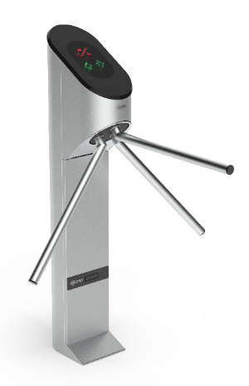 | Турникет Praktika T-01
 | ВЗР1550 | Praktika T-01 | Турникет моторизованный Praktika T-01 | 161,046 | шт.
 | Турникет Praktika T-01 со встроенными считывателями
 | ВЗР1550-02 | Praktika T-01-2R (EM-Marine) | Турникет моторизованный Praktika T-01-2R, считыватель EM-Marine 2шт | 186,965 | шт.
 | ВЗР1550-06 | Praktika T-01-2R (Mifare) | Турникет моторизованный Praktika T-01-2R, считыватель Mifare 2шт | 191,112 | шт.
 | Турникет Praktika T-01-A
 | ВЗР1550-03 | Praktika T-01-A | Турникет моторизованный Praktika T-01-A защита корпуса, механизма и деталей от внешних воздействий, имеет IP41 | 198,864 | шт.
 | Турникет Praktika T-01-A со встроенными считывателями
 | ВЗР1550-04 | Praktika T-01-A-2R (EM-Marine) | Турникет моторизованный Praktika T-01-A-2R, считыватель EM-Marine 2шт | 224,784 | шт.
 | ВЗР1550-05 | Praktika T-01-A-2R (Mifare) | Турникет моторизованный Praktika T-01-A-2R, считыватель Mifare 2шт | 228,931 | шт.

Т-02
 | Артикул | Наименование | Описание | Розничная цена с НДС
 |  |  |  | Цена, руб. | Ед.
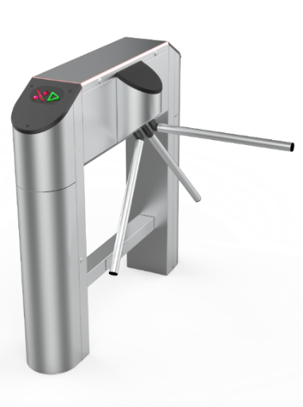 | Турникет Praktika T-02
 | ВЗР1955 | Praktika T-02 | Турникет тумбовый моторизованный Praktika T-02 | 224,106 | шт.
 | Турникет Praktika T-02 с картоприемником
 | ВЗР1955-02 | Praktika T-02-K (K-справа) | Турникет тумбовый моторизованный Praktika T-02-K, картоприемник справа | 286,314 | шт.
 | ВЗР1955-12 | Praktika T-02-K (K-слева) | Турникет тумбовый моторизованный Praktika T-02-K, картоприемник слева | 286,314
 | Турникет Praktika T-02 со встроенными считывателями
 | ВЗР1955-03 | Praktika T-02-2R (EM-Marine) | Турникет моторизованный Praktika T-02-2R, считыватель EM-Marine 2шт | 252,621 | шт.
 | ВЗР1955-04 | Praktika T-02-2R (Mifare) | Турникет моторизованный Praktika T-02-2R, считыватель Mifare 2шт | 256,766 | шт.
 | Турникет Praktika T-02 с картоприемником и встроенными считывателями
 | ВЗР1955-05 | Praktika T-02-K-2R (K-справа, EM-Marine) | Турникет моторизованный Praktika T-02-K-2R, картоприемник справа, считыватель EM-Marine 2шт | 314,829 | шт.
 | ВЗР1955-13 | Praktika T-02-K-2R (K-слева, EM-Marine) | Турникет моторизованный Praktika T-02-K-2R, картоприемник слева, считыватель EM-Marine 2шт | 314,829 | шт.
 | ВЗР1955-06 | Praktika T-02-K-2R (K-справа, Mifare) | Турникет моторизованный Praktika T-02-K-2R, картоприемник справа, считыватель Mifare 2шт | 318,974 | шт.
 | ВЗР1955-14 | Praktika T-02-K-2R (K-слева, Mifare) | Турникет моторизованный Praktika T-02-K-2R, картоприемник слева, считыватель Mifare 2шт | 318,974 | шт.
 | Турникет Praktika T-02 со сканером QR
 | ВЗР1955-11 | Praktika T-02-BC (Сканер справа) | Турникет моторизованный Praktika T-02-BC, сканер QR справа | 273,873 | шт.
 | ВЗР1955-15 | Praktika T-02-BC (Сканер слева) | Турникет моторизованный Praktika T-02-BC, сканер QR слева | 273,873 | шт.
 | ВЗР1955-16 | Praktika T-02-2BC (Сканер 2шт) | Турникет моторизованный Praktika T-02-2BC, сканер QR 2шт | 359,927 | шт.
 | Турникет Praktika T-02-А
 | ВЗР1955-01 | Praktika T-02-А | Турникет тумбовый моторизованный Praktika T-02-A защита корпуса, механизма и деталей от внешних воздействий | 303,860 | шт.
 | Турникет Praktika T-02-A со встроенными считывателями
 | ВЗР1955-08 | Praktika T-02-A-2R (EM-Marine) | Турникет моторизованный Praktika T-02-A-2R, считыватель EM-Marine 2шт | 332,374 | шт.
 | ВЗР1955-09 | Praktika T-02-A-2R (Mifare) | Турникет моторизованный Praktika T-02-A-2R, считыватель Mifare 2шт | 336,519 | шт.
 | Турникет Praktika T-02-A со сканером QR
 | ВЗР1955-07 | Praktika T-02-A-BC (Сканер справа) | Турникет моторизованный Praktika T-02-A-BC, сканер QR справа | 353,188 | шт.
 | ВЗР1955-17 | Praktika T-02-A-BC (Сканер слева) | Турникет моторизованный Praktika T-02-A-BC, сканер QR слева | 353,188 | шт.
 | ВЗР1955-18 | Praktika T-02-A-2BC (Сканер 2шт) | Турникет моторизованный Praktika T-02-A-2BC, сканер QR 2шт | 421,098 | шт.

Т-03
 | Артикул | Наименование | Описание | Розничная цена с НДС
 |  |  |  | Цена, руб. | Ед.
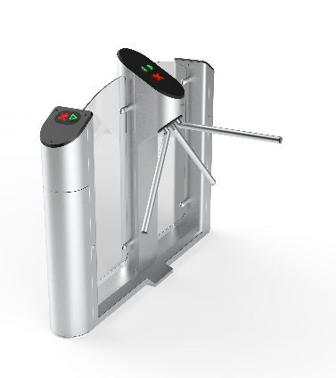 | Турникет Praktika T-03
 | ВЗР1887 | Praktika T-03 | Турникет моторизованный Praktika T-03 | 361,405 | шт.
 | Турникет Praktika T-03 с картоприемником
 | ВЗР1887-01 | Praktika T-03-K (K-справа) | Турникет моторизованный Praktika T-03-K, картоприемник справа | 423,613 | шт.
 | ВЗР1887-12 | Praktika T-03-K (K-слева) | Турникет моторизованный Praktika T-03-K, картоприемник слева | 423,613 | шт.
 | Турникет Praktika T-03 со встроенными считывателями
 | ВЗР1887-04 | Praktika T-03-2R (EM-Marine) | Турникет моторизованный Praktika T-03-2R, считыватель EM-Marine 2шт | 389,919 | шт.
 | ВЗР1887-05 | Praktika T-03-2R (Mifare) | Турникет моторизованный Praktika T-03-2R, считыватель Mifare 2шт | 394,064 | шт.
 | Турникет Praktika T-03 с картоприемником и встроенными считывателями
 | ВЗР1887-08 | Praktika T-03-K-2R (K-справа, EM-Marine) | Турникет моторизованный Praktika T-03-K-2R, картоприемник справа, считыватель EM-Marine 2шт | 452,127 | шт.
 | ВЗР1887-15 | Praktika T-03-K-2R (K-слева, EM-Marine) | Турникет моторизованный Praktika T-03-K-2R, картоприемник слева, считыватель EM-Marine 2шт | 452,127 | шт.
 | ВЗР1887-09 | Praktika T-03-K-2R (K-справа, Mifare) | Турникет моторизованный Praktika T-03-K-2R, картоприемник справа, считыватель Mifare 2шт | 456,272 | шт.
 | ВЗР1887-16 | Praktika T-03-K-2R (K-слева, Mifare) | Турникет моторизованный Praktika T-03-K-2R, картоприемник слева, считыватель Mifare 2шт | 456,272 | шт.
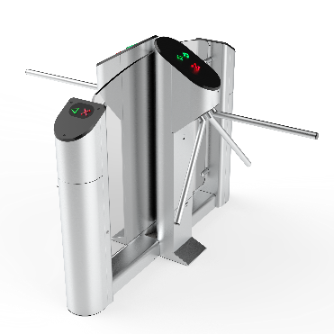 | Турникет Praktika T-03-D
 | ВЗР1887-02 | Praktika T-03-D | Турникет моторизованный Praktika T-03-D двухсторонний | 479,474 | шт.
 | Турникет Praktika T-03-D с картоприемником
 | ВЗР1887-03 | Praktika T-03-DK | Турникет моторизованный Praktika T-03-DK двухсторонний с картоприемником | 541,682 | шт.
 | Турникет Praktika T-03-D со встроенными считывателями
 | ВЗР1887-06 | Praktika T-03-D-2R (EM-Marine) | Турникет моторизованный Praktika T-03-D-2R двухсторонний, считыватель EM-Marine 2шт | 507,984 | шт.
 | ВЗР1887-07 | Praktika T-03-D-2R (Mifare) | Турникет моторизованный Praktika T-03-D-2R двухсторонний, считыватель Mifare 2шт | 512,133 | шт.
 | ВЗР1887-17 | Praktika T-03-D-4R (EM-Marine) | Турникет моторизованный Praktika T-03-D-4R двухсторонний, считыватель EM-Marine 4шт | 536,496 | шт.
 | ВЗР1887-18 | Praktika T-03-D-4R (Mifare) | Турникет моторизованный Praktika T-03-D-4R двухсторонний, считыватель Mifare 4шт | 544,793 | шт.
 | Турникет Praktika T-03-D с картоприемником и встроенными считывателями
 | ВЗР1887-10 | Praktika T-03-DK-2R (EM-Marine) | Турникет моторизованный Praktika T-03-DK-2R двухсторонний с картоприемником, считыватель EM-Marine 2шт | 570,192 | шт.
 | ВЗР1887-11 | Praktika T-03-DK-2R (Mifare) | Турникет моторизованный Praktika T-03-DK-2R двухсторонний с картоприемником, считыватель Mifare 2шт | 574,341 | шт.
 | ВЗР1887-19 | Praktika T-03-DK-5R (EM-Marine) | Турникет моторизованный Praktika T-03-DK-5R двухсторонний с картоприемником, считыватель EM-Marine 5шт | 613,349 | шт.
 | ВЗР1887-20 | Praktika T-03-DK-5R (Mifare) | Турникет моторизованный Praktika T-03-DK-5R двухсторонний с картоприемником, считыватель Mifare 5шт | 623,330 | шт.

Т-04
 | Артикул | Наименование | Описание | Розничная цена с НДС
 |  |  |  | Цена, руб. | Ед.
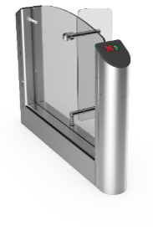 | Турникет Praktika T-04 крайний модуль
 | ВЗР1956 | Praktika T-04-SM-660 | Praktika T-04-SM-660 крайний модуль турникета на 660 | 347,113 | шт.
 | ВЗР1956-01 | Praktika T-04-SM-900 | Praktika T-04-SM-900 крайний модуль турникета на 900 | 370,441 | шт.
 | Турникет Praktika T-04 крайний модуль с картоприемником
 | ВЗР1956-02 | Praktika T-04-SMK-660 | Praktika T-04-SMK-660 крайний модуль турникета с картоприемником на 660 | 424,873 | шт.
 | ВЗР1956-03 | Praktika T-04-SMK-900 | Praktika T-04-SMK-900 крайний модуль турникета с картоприемником на 900 | 448,201 | шт.
 | Турникет Praktika T-04 крайний модуль со встроенным считывателем
 | ВЗР1956-20 | Praktika T-04-SM-R-660 (EM-Marine) | Praktika T-04-SM-R-660 крайний модуль турникета на 660, считыватель EM-Marine 1шт | 375,625 | шт.
 | ВЗР1956-21 | Praktika T-04-SM-R-660 (Mifare) | Praktika T-04-SM-R-660 крайний модуль турникета на 660, считыватель Mifare 1шт | 379,772 | шт.
 | ВЗР1956-22 | Praktika T-04-SM-R-900 (EM-Marine) | Praktika T-04-SM-R-900 крайний модуль турникета на 900, считыватель EM-Marine 1шт | 398,953 | шт.
 | ВЗР1956-23 | Praktika T-04-SM-R-900 (Mifare) | Praktika T-04-SM-R-900 крайний модуль турникета на 900, считыватель Mifare 1шт | 403,100 | шт.
 | Турникет Praktika T-04 крайний модуль с картоприемником и встроенным считывателем
 | ВЗР1956-40 | Praktika T-04-SMK-R-660 (EM-Marine) | Praktika T-04-SMK-R-660 крайний модуль турникета с картоприемником на 660, считыватель EM-Marine 1шт | 453,385 | шт.
 | ВЗР1956-41 | Praktika T-04-SMK-R-660 (Mifare) | Praktika T-04-SMK-R-660 крайний модуль турникета с картоприемником на 660, считыватель Mifare 1шт | 457,532 | шт.
 | ВЗР1956-42 | Praktika T-04-SMK-R-900 (EM-Marine) | Praktika T-04-SMK-R-900 крайний модуль турникета с картоприемником на 660, считыватель EM-Marine 1шт | 476,713 | шт.
 | ВЗР1956-43 | Praktika T-04-SMK-R-900 (Mifare) | Praktika T-04-SMK-R-900 крайний модуль турникета с картоприемником на 660, считыватель Mifare 1шт | 480,860 | шт.
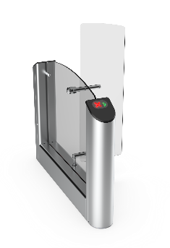 | Турникет Praktika T-04 крайний модуль с высокими створками
 | ВЗР1956-04 | Praktika T-04-SMT-660 | Praktika T-04-SMT-660 крайний модуль турникета на 660 с высокими створками на 1500 | 378,217 | шт.
 | ВЗР1956-14 | Praktika T-04-SMT-900 | Praktika T-04-SMT-900 крайний модуль турникета на 900 с высокими створками на 1500 | 401,545 | шт.
 | Турникет Praktika T-04 крайний модуль с высокими створками и картоприемником
 | ВЗР1956-05 | Praktika T-04-SMTK-660 | Praktika T-04-SMTK-660 крайний модуль турникета на 660 с высокими створками на 1500 и картоприемником | 455,977 | шт.
 | ВЗР1956-15 | Praktika T-04-SMTK-900 | Praktika T-04-SMTK-900 крайний модуль турникета на 900 с высокими створками на 1500 и картоприемником | 479,305 | шт.
 | Турникет Praktika T-04 крайний модуль с высокими створками и встроенным считывателем
 | ВЗР1956-24 | Praktika T-04-SMT-R-660 (EM-Marine) | Praktika T-04-SMT-R-660 крайний модуль турникета на 660 с высокими створками на 1500,считыватель EM-Marine 1шт | 406,729 | шт.
 | ВЗР1956-25 | Praktika T-04-SMT-R-660 (Mifare) | Praktika T-04-SMT-R-660 крайний модуль турникета на 660 с высокими створками на 1500, считыватель Mifare 1шт | 410,876 | шт.
 | ВЗР1956-26 | Praktika T-04-SMT-R-900 (EM-Marine) | Praktika T-04-SMT-R-900 крайний модуль турникета на 900 с высокими створками на 1500, считыватель EM-Marine 1шт | 430,057 | шт.
 | ВЗР1956-27 | Praktika T-04-SMT-R-900 (Mifare) | Praktika T-04-SMT-R-900 крайний модуль турникета на 900 с высокими створками на 1500, считыватель Mifare 1шт | 434,204 | шт.
 | Турникет Praktika T-04 крайний модуль с высокими створками, картоприемником и встроенным считывателем
 | ВЗР1956-44 | Praktika T-04-SMTK-R-660 (EM-Marine) | Praktika T-04-SMTK-R-660 крайний модуль турникета на 660 с высокими створками на 1500 и картоприемником, считыватель EM-Marine 1шт | 484,489 | шт.
 | ВЗР1956-45 | Praktika T-04-SMTK-R-660 (Mifare) | Praktika T-04-SMTK-R-660 крайний модуль турникета на 660 с высокими створками на 1500 и картоприемником, считыватель Mifare 1шт | 488,636 | шт.
 | ВЗР1956-46 | Praktika T-04-SMTK-R-900 (EM-Marine) | Praktika T-04-SMTK-R-900 крайний модуль турникета на 900 с высокими створками на 1500 и картоприемником, считыватель EM-Marine 1шт | 507,817 | шт.
 | ВЗР1956-47 | Praktika T-04-SMTK-R-900 (Mifare) | Praktika T-04-SMTK-R-900 крайний модуль турникета на 900 с высокими створками на 1500 и картоприемником, считыватель Mifare 1шт | 511,964 | шт.
 | Турникет Praktika T-04 центральный модуль
 | ВЗР1956-06 | Praktika T-04-CM-660 | Praktika T-04-CM-660 центральный модуль турникета на 660 | 437,430 | шт.
 | ВЗР1956-07 | Praktika T-04-CM-900 | Praktika T-04-CM-900 центральный модуль турникета на 900 | 460,758 | шт.
 | Турникет Praktika T-04 центральный модуль с картоприемником
 | ВЗР1956-08 | Praktika T-04-CMK-660 | Praktika T-04-CMK-660 центральный модуль турникета с картоприемником на 660 | 515,190 | шт.
 | ВЗР1956-09 | Praktika T-04-CMK-900 | Praktika T-04-CMK-900 центральный модуль турникета с картоприемником на 900 | 538,518 | шт.
 | Турникет Praktika T-04 центральный модуль со встроенными считывателями
 | ВЗР1956-28 | Praktika T-04-CM-2R-660 (EM-Marine) | Praktika T-04-CM-2R-660 центральный модуль турникета на 660, считыватель EM-Marine 2шт | 494,454 | шт.
 | ВЗР1956-29 | Praktika T-04-CM-2R-660 (Mifare) | Praktika T-04-CM-2R-660 центральный модуль турникета на 660, считыватель Mifare 2шт | 502,749 | шт.
 | ВЗР1956-30 | Praktika T-04-CM-2R-900 (EM-Marine) | Praktika T-04-CM-2R-900 центральный модуль турникета на 900, считыватель EM-Marine 2шт | 517,782 | шт.
 | ВЗР1956-31 | Praktika T-04-CM-2R-900 (Mifare) | Praktika T-04-CM-2R-900 центральный модуль турникета на 900, считыватель Mifare 2шт | 526,077 | шт.
 | Турникет Praktika T-04 центральный модуль с картоприемником и встроенными считывателями
 | ВЗР1956-48 | Praktika T-04-CMK-2R-660 (EM-Marine) | Praktika T-04-CMK-2R-660 центральный модуль турникета с картоприемником на 660, считыватель EM-Marine 2шт | 572,214 | шт.
 | ВЗР1956-49 | Praktika T-04-CMK-2R-660 (Mifare) | Praktika T-04-CMK-2R-660 центральный модуль турникета с картоприемником на 660, считыватель Mifare 2шт | 580,509 | шт.
 | ВЗР1956-50 | Praktika T-04-CMK-2R-900 (EM-Marine) | Praktika T-04-CMK-2R-900 центральный модуль турникета с картоприемником на 900, считыватель EM-Marine 2шт | 595,542 | шт.
 | ВЗР1956-51 | Praktika T-04-CMK-2R-900 (Mifare) | Praktika T-04-CMK-2R-900 центральный модуль турникета с картоприемником на 900, считыватель Mifare 2шт | 603,837 | шт.
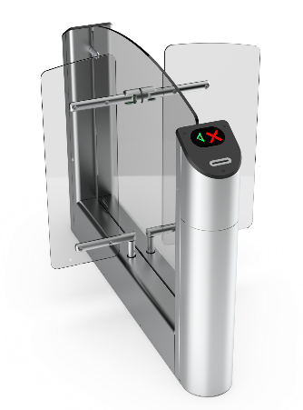 | Турникет Praktika T-04 гибрид центрального модуля
 | ВЗР1956-12 | Praktika T-04-GCM-660/900 | Praktika T-04-GCM-660/900 гибрид центрального модуля турникета на 660/900 | 452,982 | шт.
 | Турникет Praktika T-04 гибрид центрального модуля с картоприемником
 | ВЗР1956-13 | Praktika T-04-GCMK-660/900 | Praktika T-04-GCMK-660/900 гибрид центрального модуля турникета с картоприемником на 660/900 | 530,742 | шт.
 | Турникет Praktika T-04 гибрид центрального со встроенными считывателями
 | ВЗР1956-60 | Praktika T-04-GCM-2R-660/900 (EM-Marine) | Praktika T-04-GCM-2R-660/900 гибрид центрального модуля турникета на 660/900, считыватель EM-Marine 2шт | 510,006 | шт.
 | ВЗР1956-61 | Praktika T-04-GCM-2R-660/900 (Mifare) | Praktika T-04-GCM-2R-660/900 гибрид центрального модуля турникета на 660/900, считыватель Mifare 2шт | 518,301 | шт.
 | Турникет Praktika T-04 гибрид центрального модуля с картоприемником и встроенными считывателями
 | ВЗР1956-56 | Praktika T-04-GCMK-2R-660/900 (EM-Marine) | Praktika T-04-GCMK-2R-660/900 гибрид центрального модуля турникета с картоприемником на 660/900, считыватель EM-Marine 2шт | 587,766 | шт.
 | ВЗР1956-57 | Praktika T-04-GCMK-2R-660/900 (Mifare) | Praktika T-04-GCMK-2R-660/900 гибрид центрального модуля турникета с картоприемником на 660/900, считыватель Mifare 2шт | 596,061 | шт.
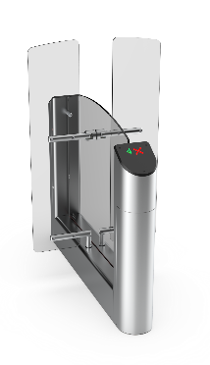 | Турникет Praktika T-04 центральный модуль с высокими створками
 | ВЗР1956-10 | Praktika T-04-CMT-660 | Praktika T-04-CMT-660 центральный модуль турникета на 660 с высокими створками на 1500 | 476,310 | шт.
 | ВЗР1956-16 | Praktika T-04-CMT-900 | Praktika T-04-CMT-900 центральный модуль турникета на 900 с высокими створками на 1500 | 499,638 | шт.
 | Турникет Praktika T-04 центральный модуль с высокими створками и картоприемником
 | ВЗР1956-11 | Praktika T-04-CMTK-660 | Praktika T-04-CMTK-660 центральный модуль турникета на 660 с высокими створками на 1500 и картоприемником | 554,070 | шт.
 | ВЗР1956-17 | Praktika T-04-CMTK-900 | Praktika T-04-CMTK-900 центральный модуль турникета на 900 с высокими створками на 1500 и картоприемником | 577,398 | шт.
 | Турникет Praktika T-04 центральный модуль с высокими створками и встроенными считывателями
 | ВЗР1956-32 | Praktika T-04-CMT-2R-660 (EM-Marine) | Praktika T-04-CMT-2R-660 центральный модуль турникета на 660 с высокими створками на 1500, считыватель EM-Marine 2шт | 533,334 | шт.
 | ВЗР1956-33 | Praktika T-04-CMT-2R-660 (Mifare) | Praktika T-04-CMT-2R-660 центральный модуль турникета на 660 с высокими створками на 1500, считыватель Mifare 2шт | 541,629 | шт.
 | ВЗР1956-34 | Praktika T-04-CMT-2R-900 (EM-Marine) | Praktika T-04-CMT-2R-900 центральный модуль турникета на 900 с высокими створками на 1500, считыватель EM-Marine 2шт | 556,662 | шт.
 | ВЗР1956-35 | Praktika T-04-CMT-2R-900 (Mifare) | Praktika T-04-CMT-2R-900 центральный модуль турникета на 900 с высокими створками на 1500, считыватель Mifare 2шт | 564,957 | шт.
 | Турникет Praktika T-04 центральный модуль с высокими створками, картоприемником и встроенными считывателями
 | ВЗР1956-52 | Praktika T-04-CMTK-2R-660 (EM-Marine) | Praktika T-04-CMTK-2R-660 центральный модуль турникета на 660 с высокими створками на 1500 и картоприемником, считыватель EM-Marine 2шт | 611,094 | шт.
 | ВЗР1956-53 | Praktika T-04-CMTK-2R-660 (Mifare) | Praktika T-04-CMTK-2R-660 центральный модуль турникета на 660 с высокими створками на 1500 и картоприемником, считыватель Mifare 2шт | 619,389 | шт.
 | ВЗР1956-54 | Praktika T-04-CMTK-2R-900 (EM-Marine) | Praktika T-04-CMTK-2R-900 центральный модуль турникета на 900 с высокими створками на 1500 и картоприемником, считыватель EM-Marine 2шт | 634,422 | шт.
 | ВЗР1956-55 | Praktika T-04-CMTK-2R-900 (Mifare) | Praktika T-04-CMTK-2R-900 центральный модуль турникета на 900 с высокими створками на 1500 и картоприемником, считыватель Mifare 2шт | 642,717 | шт.
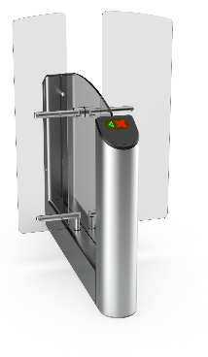 | Турникет Praktika T-04 гибрид центрального модуля с высокими створками
 | ВЗР1956-18 | Praktika T-04-GCMT-660/900 | Praktika T-04-GCMT-660/900 гибрид центрального модуля турникета на 660/900 с высокими створками на 1500 | 491,862 | шт.
 | Турникет Praktika T-04 гибрид центрального модуля с высокими створками и картоприемником
 | ВЗР1956-19 | Praktika T-04-GCMTK-660/900 | Praktika T-04-GCMTK-660/900 гибрид центрального модуля турникета с картоприемником на 660/900 с высокими створками на 1500 | 569,622 | шт.
 | Турникет Praktika T-04 гибрид центрального модуля с высокими створками и встроенными считывателями
 | ВЗР1956-62 | Praktika T-04-GCMT-2R-660/900 (EM-Marine) | Praktika T-04-GCMT-2R-660/900 гибрид центрального модуля турникета на 660/900 с высокими створками на 1500, считыватель EM-Marine 2шт | 548,886 | шт.
 | ВЗР1956-63 | Praktika T-04-GCMT-2R-660/900 (Mifare) | Praktika T-04-GCMT-2R-660/900 гибрид центрального модуля турникета на 660/900 с высокими створками на 1500, считыватель Mifare 2шт | 557,181 | шт.
 | Турникет Praktika T-04 гибрид центрального модуля с высокими створками, картоприемником и встроенными считывателями
 | ВЗР1956-58 | Praktika T-04-GCMTK-2R-660/900 (EM-Marine) | Praktika T-04-GCMTK-2R-660/900 гибрид центрального модуля турникета с картоприемником на 660/900 с высокими створками на 1500, считыватель EM-Marine 2шт | 626,646 | шт.
 | ВЗР1956-59 | Praktika T-04-GCMTK-2R-660/900 (Mifare) | Praktika T-04-GCMTK-2R-660/900 гибрид центрального модуля турникета с картоприемником на 660/900 с высокими створками на 1500, считыватель Mifare 2шт | 634,941 | шт.

Т-05
 | Артикул | Наименование | Описание | Розничная цена с НДС
 |  |  |  | Цена, руб. | Ед.
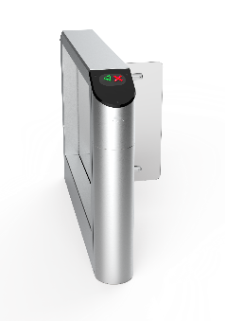 | Турникет Praktika T-05 крайний модуль
 | ВЗР2095 | Praktika T-05-SM-660 | Praktika T-05-SM-660 крайний модуль турникета на 660 | 382,107 | шт.
 | ВЗР2095-01 | Praktika T-05-SM-900 | Praktika T-05-SM-900 крайний модуль турникета на 900 | 405,435 | шт.
 | Турникет Praktika T-05 крайний модуль с картоприемником
 | ВЗР2095-02 | Praktika T-05-SMK-660 | Praktika T-05-SMK-660 крайний модуль турникета с картоприемником на 660 | 459,867 | шт.
 | ВЗР2095-03 | Praktika T-05-SMK-900 | Praktika T-05-SMK-900 крайний модуль турникета с картоприемником на 900 | 483,195 | шт.
 | Турникет Praktika T-05 крайний модуль со встроенным считывателем
 | ВЗР2095-10 | Praktika T-05-SM-R-660 (EM-Marine) | Praktika T-05-SM-R-660 крайний модуль турникета на 660, считыватель EM-Marine 1шт | 410,619 | шт.
 | ВЗР2095-11 | Praktika T-05-SM-R-660 (Mifare) | Praktika T-05-SM-R-660 крайний модуль турникета на 660, считыватель Mifare 1шт | 414,766 | шт.
 | ВЗР2095-12 | Praktika T-05-SM-R-900 (EM-Marine) | Praktika T-05-SM-R-900 крайний модуль турникета на 900, считыватель EM-Marine 1шт | 433,947 | шт.
 | ВЗР2095-13 | Praktika T-05-SM-R-900 (Mifare) | Praktika T-05-SM-R-900 крайний модуль турникета на 900, считыватель Mifare 1шт | 438,094 | шт.
 | Турникет Praktika T-05 крайний модуль с картоприемником и встроенным считывателем
 | ВЗР2095-20 | Praktika T-05-SMK-R-660 (EM-Marine) | Praktika T-05-SMK-R-660 крайний модуль турникета с картоприемником на 660, считыватель EM-Marine 1шт | 488,379 | шт.
 | ВЗР2095-21 | Praktika T-05-SMK-R-660 (Mifare) | Praktika T-05-SMK-R-660 крайний модуль турникета с картоприемником на 660, считыватель Mifare 1шт | 492,526 | шт.
 | ВЗР2095-22 | Praktika T-05-SMK-R-900 (EM-Marine) | Praktika T-05-SMK-R-900 крайний модуль турникета с картоприемником на 900, считыватель EM-Marine 1шт | 511,707 | шт.
 | ВЗР2095-23 | Praktika T-05-SMK-R-900 (Mifare) | Praktika T-05-SMK-R-900 крайний модуль турникета с картоприемником на 900, считыватель Mifare 1шт | 515,854 | шт.
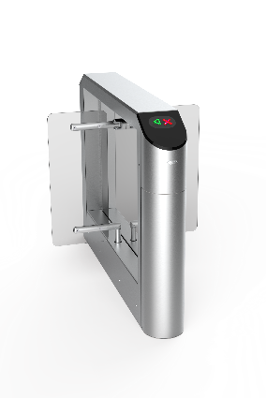 | Турникет Praktika T-05 центральный модуль
 | ВЗР2095-04 | Praktika T-05-CM-660 | Praktika T-05-CM-660 центральный модуль турникета на 660 | 481,172 | шт.
 | ВЗР2095-05 | Praktika T-05-CM-900 | Praktika T-05-CM-900 центральный модуль турникета на 900 | 504,500 | шт.
 | Турникет Praktika T-05 центральный модуль с картоприемником
 | ВЗР2095-06 | Praktika T-05-CMK-660 | Praktika T-05-CMK-660 центральный модуль турникета с картоприемником на 660 | 558,932 | шт.
 | ВЗР2095-07 | Praktika T-05-CMK-900 | Praktika T-05-CMK-900 центральный модуль турникета с картоприемником на 900 | 582,260 | шт.
 | Турникет Praktika T-05 центральный модуль со встроенными считывателями
 | ВЗР2095-14 | Praktika T-05-CM-2R-660 (EM-Marine) | Praktika T-05-CM-2R-660 центральный модуль турникета на 660, считыватель EM-Marine 2шт | 538,196 | шт.
 | ВЗР2095-15 | Praktika T-05-CM-2R-660 (Mifare) | Praktika T-05-CM-2R-660 центральный модуль турникета на 660, считыватель Mifare 2шт | 546,491 | шт.
 | ВЗР2095-16 | Praktika T-05-CM-2R-900 (EM-Marine) | Praktika T-05-CM-2R-900 центральный модуль турникета на 900, считыватель EM-Marine 2шт | 561,524 | шт.
 | ВЗР2095-17 | Praktika T-05-CM-2R-900 (Mifare) | Praktika T-05-CM-2R-900 центральный модуль турникета на 900, считыватель Mifare 2шт | 569,819 | шт.
 | Турникет Praktika T-05 центральный модуль с картоприемником и встроенными считывателями
 | ВЗР2095-24 | Praktika T-05-CMK-2R-660 (EM-Marine) | Praktika T-05-CMK-2R-660 центральный модуль турникета с картоприемником на 660, считыватель EM-Marine 2шт | 615,956 | шт.
 | ВЗР2095-25 | Praktika T-05-CMK-2R-660 (Mifare) | Praktika T-05-CMK-2R-660 центральный модуль турникета с картоприемником на 660, считыватель Mifare 2шт | 624,251 | шт.
 | ВЗР2095-26 | Praktika T-05-CMK-2R-900 (EM-Marine) | Praktika T-05-SMK-2R-900 центральный модуль турникета с картоприемником на 900, считыватель EM-Marine 2шт | 639,284 | шт.
 | ВЗР2095-27 | Praktika T-05-CMK-2R-900 (Mifare) | Praktika T-05-SMK-2R-900 центральный модуль турникета с картоприемником на 900, считыватель Mifare 2шт | 647,579 | шт.
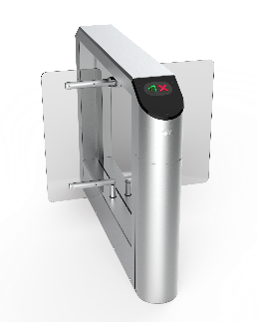 | Турникет Praktika T-05 гибрид центрального модуля
 | ВЗР2095-08 | Praktika T-05-GCM-660/900 | Praktika T-05-GCM-660/900 гибрид центрального модуля турникета на 660/900 | 496,724 | шт.
 | Турникет Praktika T-05 гибрид центрального модуля с картоприемником
 | ВЗР2095-09 | Praktika T-05-GCMK-660/900 | Praktika T-05-GCMK-660/900 гибрид центрального модуля турникета с картоприемником на 660/900 | 574,484 | шт.
 | Турникет Praktika T-05 гибрид центрального модуля со встроенными считывателями
 | ВЗР2095-18 | Praktika T-05-GCM-2R-660/900 (EM-Marine) | Praktika T-05-GCM-2R-660/900 гибрид центрального модуля турникета на 660/900, считыватель EM-Marine 2шт | 553,748 | шт.
 | ВЗР2095-19 | Praktika T-05-GCM-2R-660/900 (Mifare) | Praktika T-05-GCM-2R-660/900 гибрид центрального модуля турникета на 660/900, считыватель Mifare 2шт | 562,043 | шт.
 | Турникет Praktika T-05 гибрид центрального модуля с картоприемником и встроенными считывателями
 | ВЗР2095-28 | Praktika T-05-GCMK-2R-660/900 (EM-Marine) | Praktika T-05-GCMK-2R-660/900 гибрид центрального модуля турникета с картоприемником на 660/900, считыватель EM-Marine 2шт | 631,508 | шт.
 | ВЗР2095-29 | Praktika T-05-GCMK-2R-660/900 (Mifare) | Praktika T-05-GCMK-2R-660/900 гибрид центрального модуля турникета с картоприемником на 660/900, считыватель Mifare 2шт | 639,803 | шт.

Т-06
 | Артикул | Наименование | Описание | Розничная цена с НДС
 |  |  |  | Цена, руб. | Ед.
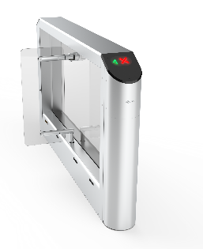 | Турникет Praktika T-06 крайний модуль
 | ВЗР2153-01 | Praktika T-06-SM-660 | Praktika T-06-SM-660 крайний модуль турникета на 660 | 429,436 | шт.
 | ВЗР2153-02 | Praktika T-06-SM-900 | Praktika T-06-SM-900 крайний модуль турникета на 900 | 452,764 | шт.
 | ВЗР2153-03 | Praktika T-06-SM-1200 | Praktika T-06-SM-1200 крайний модуль турникета на 1200 | 476,092 | шт.
 | Турникет Praktika T-06 крайний модуль с картоприемником
 | ВЗР2153-09 | Praktika T-06-SMK-660 | Praktika T-06-SMK-660 крайний модуль турникета с картоприемником на 660 | 507,196 | шт.
 | ВЗР2153-10 | Praktika T-06-SMK-900 | Praktika T-06-SMK-900 крайний модуль турникета с картоприемником на 900 | 530,524 | шт.
 | ВЗР2153-11 | Praktika T-06-SMK-1200 | Praktika T-06-SMK-1200 крайний модуль турникета с картоприемником на 1200 | 553,852 | шт.
 | Турникет Praktika T-06 крайний модуль со встроенным считывателем
 | ВЗР2153-16 | Praktika T-06-SM-R-660 (EM-Marine) | Praktika T-06-SM-R-660 крайний модуль турникета на 660, считыватель EM-Marine 1шт | 457,948 | шт.
 | ВЗР2153-17 | Praktika T-06-SM-R-660 (Mifare) | Praktika T-06-SM-R-660 крайний модуль турникета на 660, считыватель Mifare 1шт | 462,095 | шт.
 | ВЗР2153-18 | Praktika T-06-SM-R-900 (EM-Marine) | Praktika T-06-SM-R-900 крайний модуль турникета на 900, считыватель EM-Marine 1шт | 481,276 | шт.
 | ВЗР2153-19 | Praktika T-06-SM-R-900 (Mifare) | Praktika T-06-SM-R-900 крайний модуль турникета на 900, считыватель Mifare 1шт | 485,423 | шт.
 | ВЗР2153-20 | Praktika T-06-SM-R-1200 (EM-Marine) | Praktika T-06-SM-R-1200 крайний модуль турникета на 900, считыватель EM-Marine 1шт | 504,604 | шт.
 | ВЗР2153-21 | Praktika T-06-SM-R-1200 (Mifare) | Praktika T-06-SM-R-1200 крайний модуль турникета на 900, считыватель Mifare 1шт | 508,751 | шт.
 | Турникет Praktika T-06 крайний модуль с картоприемником и встроенным считывателем
 | ВЗР2153-28 | Praktika T-06-SMK-R-660 (EM-Marine) | Praktika T-06-SMK-R-660 крайний модуль турникета с картоприемником на 660, считыватель EM-Marine 1шт | 535,707 | шт.
 | ВЗР2153-29 | Praktika T-06-SMK-R-660 (Mifare) | Praktika T-06-SMK-R-660 крайний модуль турникета с картоприемником на 660, считыватель Mifare 1шт | 539,855 | шт.
 | ВЗР2153-30 | Praktika T-06-SMK-R-900 (EM-Marine) | Praktika T-06-SMK-R-900 крайний модуль турникета с картоприемником на 900, считыватель EM-Marine 1шт | 559,035 | шт.
 | ВЗР2153-31 | Praktika T-06-SMK-R-900 (Mifare) | Praktika T-06-SMK-R-900 крайний модуль турникета с картоприемником на 900, считыватель Mifare 1шт | 563,183 | шт.
 | ВЗР2153-32 | Praktika T-06-SMK-R-1200 (EM-Marine) | Praktika T-06-SMK-R-1200 крайний модуль турникета с картоприемником на 1200, считыватель EM-Marine 1шт | 582,364 | шт.
 | ВЗР2153-33 | Praktika T-06-SMK-R-1200 (Mifare) | Praktika T-06-SMK-R-1200 крайний модуль турникета с картоприемником на 1200, считыватель Mifare 1шт | 586,511 | шт.
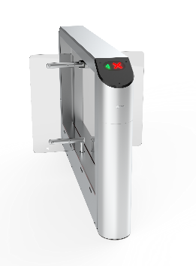 | Турникет Praktika T-06 центральный модуль
 | ВЗР2153-04 | Praktika T-06-CM-660 | Praktika T-06-CM-660 центральный модуль турникета на 660 | 620,803 | шт.
 | ВЗР2153-05 | Praktika T-06-CM-900 | Praktika T-06-CM-900 центральный модуль турникета на 900 | 644,131 | шт.
 | ВЗР2153-06 | Praktika T-06-CM-1200 | Praktika T-06-CM-1200 центральный модуль турникета на 1200 | 667,459 | шт.
 | Турникет Praktika T-06 центральный модуль с картоприемником
 | ВЗР2153-12 | Praktika T-06-CMK-660 | Praktika T-06-CMK-660 центральный модуль турникета с картоприемником на 660 | 698,563 | шт.
 | ВЗР2153-13 | Praktika T-06-CMK-900 | Praktika T-06-CMK-900 центральный модуль турникета с картоприемником на 900 | 721,891 | шт.
 | ВЗР2153-14 | Praktika T-06-CMK-1200 | Praktika T-06-CMK-1200 центральный модуль турникета с картоприемником на 1200 | 745,219 | шт.
 | Турникет Praktika T-06 центральный модуль со встроенными считывателями
 | ВЗР2153-22 | Praktika T-06-CM-2R-660 (EM-Marine) | Praktika T-06-CM-2R-660 центральный модуль турникета на 660, считыватель EM-Marine 2шт | 677,827 | шт.
 | ВЗР2153-23 | Praktika T-06-CM-2R-660 (Mifare) | Praktika T-06-CM-2R-660 центральный модуль турникета на 660, считыватель Mifare 2шт | 686,122 | шт.
 | ВЗР2153-24 | Praktika T-06-CM-2R-900 (EM-Marine) | Praktika T-06-CM-2R-900 центральный модуль турникета на 900, считыватель EM-Marine 2шт | 701,155 | шт.
 | ВЗР2153-25 | Praktika T-06-CM-2R-900 (Mifare) | Praktika T-06-CM-2R-900 центральный модуль турникета на 900, считыватель Mifare 2шт | 709,450 | шт.
 | ВЗР2153-40 | Praktika T-06-CM-2R-1200 (EM-Marine) | Praktika T-06-CM-2R-1200 центральный модуль турникета на 1200, считыватель EM-Marine 2шт | 724,483 | шт.
 | ВЗР2153-41 | Praktika T-06-CM-2R-1200 (Mifare) | Praktika T-06-CM-2R-1200 центральный модуль турникета на 1200, считыватель Mifare 2шт | 732,778 | шт.
 | Турникет Praktika T-06 центральный модуль с картоприемником и встроенными считывателями
 | ВЗР2153-34 | Praktika T-06-CMK-2R-660 (EM-Marine) | Praktika T-06-CMK-2R-660 центральный модуль турникета с картоприемником на 660, считыватель EM-Marine 2шт | 755,587 | шт.
 | ВЗР2153-35 | Praktika T-06-CMK-2R-660 (Mifare) | Praktika T-06-CMK-2R-660 центральный модуль турникета с картоприемником на 660, считыватель Mifare 2шт | 763,882 | шт.
 | ВЗР2153-36 | Praktika T-06-CMK-2R-900 (EM-Marine) | Praktika T-06-CMK-2R-900 центральный модуль турникета с картоприемником на 900, считыватель EM-Marine 2шт | 778,915 | шт.
 | ВЗР2153-37 | Praktika T-06-CMK-2R-900 (Mifare) | Praktika T-06-CMK-2R-900 центральный модуль турникета с картоприемником на 900, считыватель Mifare 2шт | 787,210 | шт.
 | ВЗР2153-42 | Praktika T-06-CMK-2R-1200 (EM-Marine) | Praktika T-06-CMK-2R-1200 центральный модуль турникета с картоприемником на 1200, считыватель EM-Marine 2шт | 802,243 | шт.
 | ВЗР2153-43 | Praktika T-06-CMK-2R-1200 (Mifare) | Praktika T-06-CMK-2R-1200 центральный модуль турникета с картоприемником на 1200, считыватель Mifare 2шт | 810,538 | шт.
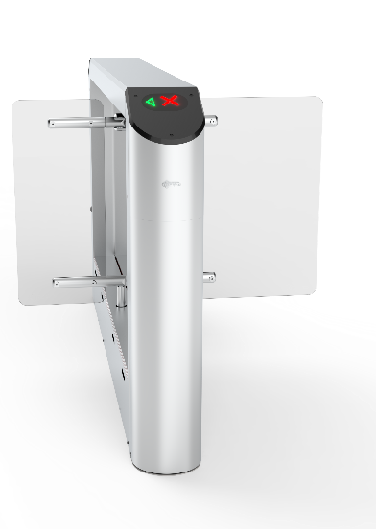 | Турникет Praktika T-06 гибрид центрального модуля
 | ВЗР2153-07 | Praktika T-06-GCM-660/900 | Praktika T-06-GCM-660/900 гибрид центрального модуля турникета на 660/900 | 636,355 | шт.
 | ВЗР2153-08 | Praktika T-06-GCM-660/1200 | Praktika T-06-GCM-660/1200 гибрид центрального модуля турникета на 660/1200 | 659,683 | шт.
 | ВЗР2153-44 | Praktika T-06-GCM-900/1200 | Praktika T-06-GCM-900/1200 гибрид центрального модуля турникета на 900/1200 | 683,011 | шт.
 | Турникет Praktika T-06 гибрид центрального модуля с картоприемником
 | ВЗР2153-15 | Praktika T-06-GCMK-660/900 | Praktika T-06-GCMK-660/900 гибрид центрального модуля турникета с картоприемником на 660/900 | 714,115 | шт.
 | ВЗР2153-45 | Praktika T-06-GCMK-660/1200 | Praktika T-06-GCMK-660/1200 гибрид центрального модуля турникета с картоприемником на 660/1200 | 737,445 | шт.
 | ВЗР2153-46 | Praktika T-06-GCMK-900/1200 | Praktika T-06-GCMK-900/1200 гибрид центрального модуля турникета с картоприемником на 900/1200 | 760,771 | шт.
 | Турникет Praktika T-06 гибрид центрального модуля со встроенными считывателями
 | ВЗР2153-26 | Praktika T-06-GCM-2R-660/900 (EM-Marine) | Praktika T-06-GCM-2R-660/900 гибрид центрального модуля турникета на 660/900, считыватель EM-Marine 2шт | 693,379 | шт.
 | ВЗР2153-27 | Praktika T-06-GCM-2R-660/900 (Mifare) | Praktika T-06-GCM-2R-660/900 гибрид центрального модуля турникета на 660/900, считыватель Mifare 2шт | 701,674 | шт.
 | ВЗР2153-47 | Praktika T-06-GCM-2R-660/1200 (EM-Marine) | Praktika T-06-GCM-2R-660/1200 гибрид центрального модуля турникета на 660/1200, считыватель EM-Marine 2шт | 716,709 | шт.
 | ВЗР2153-48 | Praktika T-06-GCM-2R-660/1200 (Mifare) | Praktika T-06-GCM-2R-660/1200 гибрид центрального модуля турникета на 660/1200, считыватель Mifare 2шт | 725,003 | шт.
 | ВЗР2153-49 | Praktika T-06-GCM-2R-900/1200 (EM-Marine) | Praktika T-06-GCM-2R-900/1200 гибрид центрального модуля турникета на 900/1200, считыватель EM-Marine 2шт | 740,035 | шт.
 | ВЗР2153-50 | Praktika T-06-GCM-2R-900/1200 (Mifare) | Praktika T-06-GCM-2R-900/1200 гибрид центрального модуля турникета на 900/1200, считыватель Mifare 2шт | 748,330 | шт.
 | Турникет Praktika T-06 гибрид центрального модуля с картоприемником и встроенными считывателями
 | ВЗР2153-38 | Praktika T-06-GCMK-2R-660/900 (EM-Marine) | Praktika T-06-GCMK-2R-660/900 гибрид центрального модуля турникета с картоприемником на 660/900, считыватель EM-Marine 2шт | 771,139 | шт.
 | ВЗР2153-39 | Praktika T-06-GCMK-2R-660/900 (Mifare) | Praktika T-06-GCMK-2R-660/900 гибрид центрального модуля турникета с картоприемником на 660/900, считыватель Mifare 2шт | 779,434 | шт.
 | ВЗР2153-51 | Praktika T-06-GCMK-2R-660/1200 (EM-Marine) | Praktika T-06-GCMK-2R-660/1200 гибрид центрального модуля турникета с картоприемником на 660/1200, считыватель EM-Marine 2шт | 794,469 | шт.
 | ВЗР2153-52 | Praktika T-06-GCMK-2R-660/1200 (Mifare) | Praktika T-06-GCMK-2R-660/1200 гибрид центрального модуля турникета с картоприемником на 660/1200, считыватель Mifare 2шт | 802,763 | шт.
 | ВЗР2153-53 | Praktika T-06-GCMK-2R-900/1200 (EM-Marine) | Praktika T-06-GCMK-2R-900/1200 гибрид центрального модуля турникета с картоприемником на 900/1200, считыватель EM-Marine 2шт | 817,795 | шт.
 | ВЗР2153-54 | Praktika T-06-GCMK-2R-900/1200 (Mifare) | Praktika T-06-GCMK-2R-900/1200 гибрид центрального модуля турникета с картоприемником на 900/1200, считыватель Mifare 2шт | 826,090 | шт.

Т-07
 | Артикул | Наименование | Описание | Розничная цена с НДС
 |  |  |  | Цена, руб. | Ед.
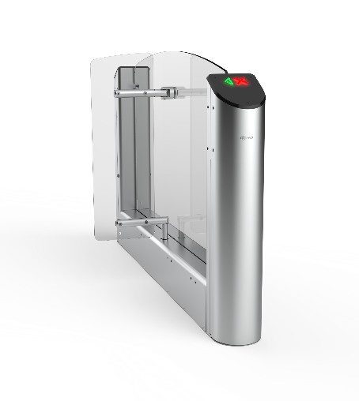 | Турникет Praktika T-07 крайний модуль
 | ВЗР2473-01 | Praktika T-07-SM-660 | Praktika T-07-SM-660 крайний модуль турникета на 660 | 407,966 | шт.
 | ВЗР2473-02 | Praktika T-07-SM-900 | Praktika T-07-SM-900 крайний модуль турникета на 900 | 431,294 | шт.
 | ВЗР2473-03 | Praktika T-07-SM-1200 | Praktika T-07-SM-1200 крайний модуль турникета на 1200 | 454,622 | шт.
 | Турникет Praktika T-07 крайний модуль с картоприемником
 | ВЗР2473-13 | Praktika T-07-SMK-660 | Praktika T-07-SMK-660 крайний модуль турникета с картоприемником на 660 | 485,726 | шт.
 | ВЗР2473-14 | Praktika T-07-SMK-900 | Praktika T-07-SMK-900 крайний модуль турникета с картоприемником на 900 | 509,054 | шт.
 | ВЗР2473-12 | Praktika T-07-SMK-1200 | Praktika T-07-SMK-1200 крайний модуль турникета с картоприемником на 1200 | 532,382 | шт.
 | Турникет Praktika T-07 крайний модуль со встроенным считывателем
 | ВЗР2473-23 | Praktika T-07-SM-R-660 (EM-Marine) | Praktika T-07-SM-R-660 крайний модуль турникета на 660, считыватель EM-Marine 1шт | 514,238 | шт.
 | ВЗР2473-24 | Praktika T-07-SM-R-660 (Mifare) | Praktika T-07-SM-R-660 крайний модуль турникета на 660, считыватель Mifare 1шт | 518,385 | шт.
 | ВЗР2473-25 | Praktika T-07-SM-R-900 (EM-Marine) | Praktika T-07-SM-R-900 крайний модуль турникета на 900, считыватель EM-Marine 1шт | 537,566 | шт.
 | ВЗР2473-26 | Praktika T-07-SM-R-900 (Mifare) | Praktika T-07-SM-R-900 крайний модуль турникета на 900, считыватель Mifare 1шт | 541,713 | шт.
 | ВЗР2473-27 | Praktika T-07-SM-R-1200 (EM-Marine) | Praktika T-07-SM-R-1200 крайний модуль турникета на 900, считыватель EM-Marine 1шт | 560,894 | шт.
 | ВЗР2473-28 | Praktika T-07-SM-R-1200 (Mifare) | Praktika T-07-SM-R-1200 крайний модуль турникета на 900, считыватель Mifare 1шт | 565,041 | шт.
 | Турникет Praktika T-07 крайний модуль с картоприемником и встроенным считывателем
 | ВЗР2473-29 | Praktika T-07-SMK-R-660 (EM-Marine) | Praktika T-07-SMK-R-660 крайний модуль турникета с картоприемником на 660, считыватель EM-Marine 1шт | 591,998 | шт.
 | ВЗР2473-30 | Praktika T-07-SMK-R-660 (Mifare) | Praktika T-07-SMK-R-660 крайний модуль турникета с картоприемником на 660, считыватель Mifare 1шт | 596,145 | шт.
 | ВЗР2473-31 | Praktika T-07-SMK-R-900 (EM-Marine) | Praktika T-07-SMK-R-900 крайний модуль турникета с картоприемником на 900, считыватель EM-Marine 1шт | 615,326 | шт.
 | ВЗР2473-32 | Praktika T-07-SMK-R-900 (Mifare) | Praktika T-07-SMK-R-900 крайний модуль турникета с картоприемником на 900, считыватель Mifare 1шт | 619,473 | шт.
 | ВЗР2473-33 | Praktika T-07-SMK-R-1200 (EM-Marine) | Praktika T-07-SMK-R-1200 крайний модуль турникета с картоприемником на 1200, считыватель EM-Marine 1шт | 638,654 | шт.
 | ВЗР2473-34 | Praktika T-07-SMK-R-1200 (Mifare) | Praktika T-07-SMK-R-1200 крайний модуль турникета с картоприемником на 1200, считыватель Mifare 1шт | 642,801 | шт.
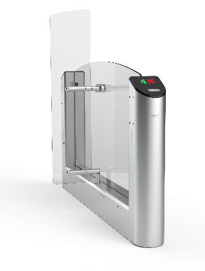 | Турникет Praktika T-07 крайний модуль с высокими створками
 | ВЗР2473-04 | Praktika T-07-SMT-660 | Praktika T-07-SMT-660 крайний модуль турникета на 660 с высокими створками на 1500 | 423,518 | шт.
 | ВЗР2473-05 | Praktika T-07-SMT-900 | Praktika T-07-SMT-900 крайний модуль турникета на 900 с высокими створками на 1500 | 446,846 | шт.
 | Турникет Praktika T-07 крайний модуль с высокими створками и картоприемником
 | ВЗР2473-15 | Praktika T-07-SMTK-660 | Praktika T-07-SMTK-660 крайний модуль турникета на 660 с высокими створками на 1500 и картоприемником | 501,278 | шт.
 | ВЗР2473-16 | Praktika T-07-SMTK-900 | Praktika T-07-SMTK-900 крайний модуль турникета на 900 с высокими створками на 1500 и картоприемником | 524,606 | шт.
 | Турникет Praktika T-07 крайний модуль с высокими створками и встроенным считывателем
 | ВЗР2473-52 | Praktika T-07-SMT-R-660 (EM-Marine) | Praktika T-07-SMT-R-660 крайний модуль турникета на 660 с высокими створками на 1500,считыватель EM-Marine 1шт | 529,790 | шт.
 | ВЗР2473-53 | Praktika T-07-SMT-R-660 (Mifare) | Praktika T-07-SMT-R-660 крайний модуль турникета на 660 с высокими створками на 1500, считыватель Mifare 1шт | 533,937 | шт.
 | ВЗР2473-54 | Praktika T-07-SMT-R-900 (EM-Marine) | Praktika T-07-SMT-R-900 крайний модуль турникета на 900 с высокими створками на 1500, считыватель EM-Marine 1шт | 553,118 | шт.
 | ВЗР2473-55 | Praktika T-07-SMT-R-900 (Mifare) | Praktika T-07-SMT-R-900 крайний модуль турникета на 900 с высокими створками на 1500, считыватель Mifare 1шт | 557,265 | шт.
 | Турникет Praktika T-07 крайний модуль с высокими створками, картоприемником и встроенным считывателем
 | ВЗР2473-56 | Praktika T-07-SMTK-R-660 (EM-Marine) | Praktika T-07-SMTK-R-660 крайний модуль турникета на 660 с высокими створками на 1500 и картоприемником, считыватель EM-Marine 1шт | 607,550 | шт.
 | ВЗР2473-57 | Praktika T-07-SMTK-R-660 (Mifare) | Praktika T-07-SMTK-R-660 крайний модуль турникета на 660 с высокими створками на 1500 и картоприемником, считыватель Mifare 1шт | 611,697 | шт.
 | ВЗР2473-58 | Praktika T-07-SMTK-R-900 (EM-Marine) | Praktika T-07-SMTK-R-900 крайний модуль турникета на 900 с высокими створками на 1500 и картоприемником, считыватель EM-Marine 1шт | 630,878 | шт.
 | ВЗР2473-59 | Praktika T-07-SMTK-R-900 (Mifare) | Praktika T-07-SMTK-R-900 крайний модуль турникета на 900 с высокими створками на 1500 и картоприемником, считыватель Mifare 1шт | 635,025 | шт.
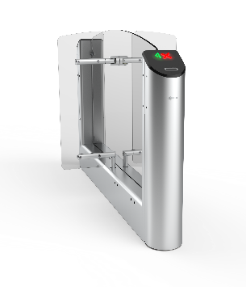 | Турникет Praktika T-07 центральный модуль
 | ВЗР2473-06 | Praktika T-07-CM-660 | Praktika T-07-CM-660 центральный модуль турникета на 660 | 589,764 | шт.
 | ВЗР2473-07 | Praktika T-07-CM-900 | Praktika T-07-CM-900 центральный модуль турникета на 900 | 613,092 | шт.
 | ВЗР2473-08 | Praktika T-07-CM-1200 | Praktika T-07-CM-1200 центральный модуль турникета на 1200 | 636,420 | шт.
 | Турникет Praktika T-07 центральный модуль с картоприемником
 | ВЗР2473-17 | Praktika T-07-CMK-660 | Praktika T-07-CMK-660 центральный модуль турникета с картоприемником на 660 | 667,524 | шт.
 | ВЗР2473-18 | Praktika T-07-CMK-900 | Praktika T-07-CMK-900 центральный модуль турникета с картоприемником на 900 | 690,852 | шт.
 | ВЗР2473-19 | Praktika T-07-CMK-1200 | Praktika T-07-CMK-1200 центральный модуль турникета с картоприемником на 1200 | 714,180 | шт.
 | Турникет Praktika T-07 центральный модуль со встроенными считывателями
 | ВЗР2473-35 | Praktika T-07-CM-2R-660 (EM-Marine) | Praktika T-07-CM-2R-660 центральный модуль турникета на 660, считыватель EM-Marine 2шт | 646,788 | шт.
 | ВЗР2473-36 | Praktika T-07-CM-2R-660 (Mifare) | Praktika T-07-CM-2R-660 центральный модуль турникета на 660, считыватель Mifare 2шт | 655,083 | шт.
 | ВЗР2473-37 | Praktika T-07-CM-2R-900 (EM-Marine) | Praktika T-07-CM-2R-900 центральный модуль турникета на 900, считыватель EM-Marine 2шт | 670,116 | шт.
 | ВЗР2473-38 | Praktika T-07-CM-2R-900 (Mifare) | Praktika T-07-CM-2R-900 центральный модуль турникета на 900, считыватель Mifare 2шт | 678,411 | шт.
 | ВЗР2473-39 | Praktika T-07-CM-2R-1200 (EM-Marine) | Praktika T-07-CM-2R-1200 центральный модуль турникета на 1200, считыватель EM-Marine 2шт | 693,444 | шт.
 | ВЗР2473-40 | Praktika T-07-CM-2R-1200 (Mifare) | Praktika T-07-CM-2R-1200 центральный модуль турникета на 1200, считыватель Mifare 2шт | 701,739 | шт.
 | Турникет Praktika T-07 центральный модуль с картоприемником и встроенными считывателями
 | ВЗР2473-41 | Praktika T-07-CMK-2R-660 (EM-Marine) | Praktika T-07-CMK-2R-660 центральный модуль турникета с картоприемником на 660, считыватель EM-Marine 2шт | 724,548 | шт.
 | ВЗР2473-42 | Praktika T-07-CMK-2R-660 (Mifare) | Praktika T-07-CMK-2R-660 центральный модуль турникета с картоприемником на 660, считыватель Mifare 2шт | 732,843 | шт.
 | ВЗР2473-43 | Praktika T-07-CMK-2R-900 (EM-Marine) | Praktika T-07-CMK-2R-900 центральный модуль турникета с картоприемником на 900, считыватель EM-Marine 2шт | 747,876 | шт.
 | ВЗР2473-44 | Praktika T-07-CMK-2R-900 (Mifare) | Praktika T-07-CMK-2R-900 центральный модуль турникета с картоприемником на 900, считыватель Mifare 2шт | 756,171 | шт.
 | ВЗР2473-45 | Praktika T-07-CMK-2R-1200 (EM-Marine) | Praktika T-07-CMK-2R-1200 центральный модуль турникета с картоприемником на 1200, считыватель EM-Marine 2шт | 771,204 | шт.
 | ВЗР2473-46 | Praktika T-07-CMK-2R-1200 (Mifare) | Praktika T-07-CMK-2R-1200 центральный модуль турникета с картоприемником на 1200, считыватель Mifare 2шт | 779,499 | шт.
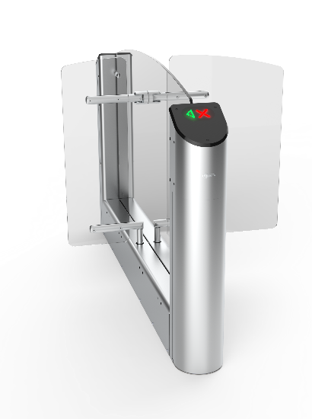 | Турникет Praktika T-07 гибрид центрального модуля
 | ВЗР2473-11 | Praktika T-07-GCM-660/900 | Praktika T-07-GCM-660/900 гибрид центрального модуля турникета на 660/900 | 605,316 | шт.
 | Турникет Praktika T-07 гибрид центрального модуля с картоприемником
 | ВЗР2473-22 | Praktika T-07-GCMK-660/900 | Praktika T-07-GCMK-660/900 гибрид центрального модуля турникета с картоприемником на 660/900 | 683,076 | шт.
 | Турникет Praktika T-07 гибрид центрального со встроенными считывателями
 | ВЗР2473-48 | Praktika T-07-GCM-2R-660/900 (EM-Marine) | Praktika T-07-GCM-2R-660/900 гибрид центрального модуля турникета на 660/900, считыватель EM-Marine 2шт | 662,340 | шт.
 | ВЗР2473-49 | Praktika T-07-GCM-2R-660/900 (Mifare) | Praktika T-07-GCM-2R-660/900 гибрид центрального модуля турникета на 660/900, считыватель Mifare 2шт | 670,635 | шт.
 | Турникет Praktika T-07 гибрид центрального модуля с картоприемником и встроенными считывателями
 | ВЗР2473-50 | Praktika T-07-GCMK-2R-660/900 (EM-Marine) | Praktika T-07-GCMK-2R-660/900 гибрид центрального модуля турникета с картоприемником на 660/900, считыватель EM-Marine 2шт | 740,100 | шт.
 | ВЗР2473-51 | Praktika T-07-GCMK-2R-660/900 (Mifare) | Praktika T-07-GCMK-2R-660/900 гибрид центрального модуля турникета с картоприемником на 660/900, считыватель Mifare 2шт | 751,635 | шт.
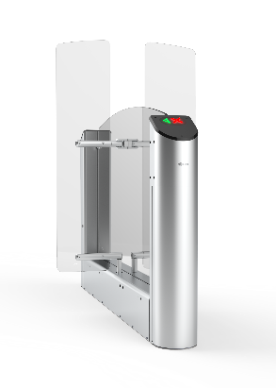 | Турникет Praktika T-07 центральный модуль с высокими створками
 | ВЗР2473-09 | Praktika T-07-CMT-660 | Praktika T-07-CMT-660 центральный модуль турникета на 660 с высокими створками на 1500 | 605,316 | шт.
 | ВЗР2473-10 | Praktika T-07-CMT-900 | Praktika T-07-CMT-900 центральный модуль турникета на 900 с высокими створками на 1500 | 628,644 | шт.
 | Турникет Praktika T-07 центральный модуль с высокими створками и картоприемником
 | ВЗР2473-20 | Praktika T-07-CMTK-660 | Praktika T-07-CMTK-660 центральный модуль турникета на 660 с высокими створками на 1500 и картоприемником | 683,076 | шт.
 | ВЗР2473-21 | Praktika T-07-CMTK-900 | Praktika T-07-CMTK-900 центральный модуль турникета на 900 с высокими створками на 1500 и картоприемником | 706,404 | шт.
 | Турникет Praktika T-07 центральный модуль с высокими створками и встроенными считывателями
 | ВЗР2473-60 | Praktika T-07-CMT-2R-660 (EM-Marine) | Praktika T-07-CMT-2R-660 центральный модуль турникета на 660 с высокими створками на 1500, считыватель EM-Marine 2шт | 662,340 | шт.
 | ВЗР2473-61 | Praktika T-07-CMT-2R-660 (Mifare) | Praktika T-07-CMT-2R-660 центральный модуль турникета на 660 с высокими створками на 1500, считыватель Mifare 2шт | 670,635 | шт.
 | ВЗР2473-62 | Praktika T-07-CMT-2R-900 (EM-Marine) | Praktika T-07-CMT-2R-900 центральный модуль турникета на 900 с высокими створками на 1500, считыватель EM-Marine 2шт | 685,668 | шт.
 | ВЗР2473-63 | Praktika T-07-CMT-2R-900 (Mifare) | Praktika T-07-CMT-2R-900 центральный модуль турникета на 900 с высокими створками на 1500, считыватель Mifare 2шт | 693,963 | шт.
 | Турникет Praktika T-07 центральный модуль с высокими створками, картоприемником и встроенными считывателями
 | ВЗР2473-64 | Praktika T-07-CMTK-2R-660 (EM-Marine) | Praktika T-07-CMTK-2R-660 центральный модуль турникета на 660 с высокими створками на 1500 и картоприемником, считыватель EM-Marine 2шт | 740,100 | шт.
 | ВЗР2473-65 | Praktika T-07-CMTK-2R-660 (Mifare) | Praktika T-07-CMTK-2R-660 центральный модуль турникета на 660 с высокими створками на 1500 и картоприемником, считыватель Mifare 2шт | 748,395 | шт.
 | ВЗР2473-66 | Praktika T-07-CMTK-2R-900 (EM-Marine) | Praktika T-07-CMTK-2R-900 центральный модуль турникета на 900 с высокими створками на 1500 и картоприемником, считыватель EM-Marine 2шт | 763,428 | шт.
 | ВЗР2473-67 | Praktika T-07-CMTK-2R-900 (Mifare) | Praktika T-07-CMTK-2R-900 центральный модуль турникета на 900 с высокими створками на 1500 и картоприемником, считыватель Mifare 2шт | 771,723 | шт.
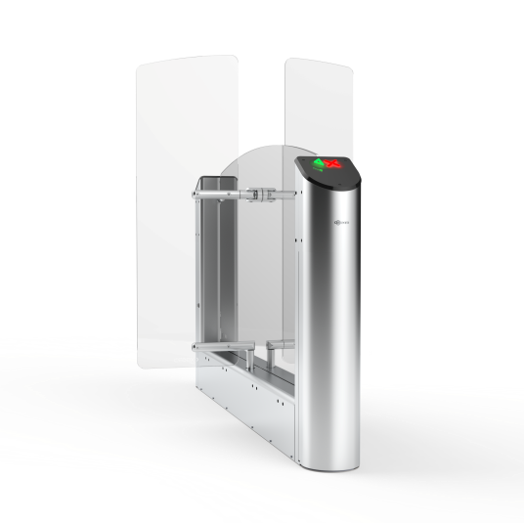 | Турникет Praktika T-07 гибрид центрального модуля с высокими створками
 | ВЗР2473-72 | Praktika T-07-GCMT-660/900 | Praktika T-07-GCMK-660/900 гибрид центрального модуля турникета с картоприемником на 660/900 | 620,868 | шт.
 | Турникет Praktika T-07 гибрид центрального модуля с высокими створками и картоприемником
 | ВЗР2473-73 | Praktika T-07-GCMTK-660/900 | Praktika T-07-GCMK-660/900 гибрид центрального модуля турникета с картоприемником на 660/900 | 698,628 | шт.
 | Турникет Praktika T-07 гибрид центрального модуля с высокими створками и встроенными считывателями
 | ВЗР2473-68 | Praktika T-07-GCMT-2R-660/900 (EM-Marine) | Praktika T-07-GCMT-2R-660/900 гибрид центрального модуля турникета на 660/900 с высокими створками на 1500, считыватель EM-Marine 2шт | 677,892 | шт.
 | ВЗР2473-69 | Praktika T-07-GCMT-2R-660/900 (Mifare) | Praktika T-07-GCMT-2R-660/900 гибрид центрального модуля турникета на 660/900 с высокими створками на 1500, считыватель Mifare 2шт | 686,187 | шт.
 | Турникет Praktika T-07 гибрид центрального модуля с высокими створками, картоприемником и встроенными считывателями
 | ВЗР2473-70 | Praktika T-07-GCMTK-2R-660/900 (EM-Marine) | Praktika T-07-GCMTK-2R-660/900 гибрид центрального модуля турникета с картоприемником на 660/900 с высокими створками на 1500, считыватель EM-Marine 2шт | 755,652 | шт.
 | ВЗР2473-71 | Praktika T-07-GCMTK-2R-660/900 (Mifare) | Praktika T-07-GCMTK-2R-660/900 гибрид центрального модуля турникета с картоприемником на 660/900 с высокими створками на 1500, считыватель Mifare 2шт | 763,947 | шт.

Т-08
 | Артикул | Наименование | Описание | Розничная цена с НДС
 |  |  |  | Цена, руб. | Ед.
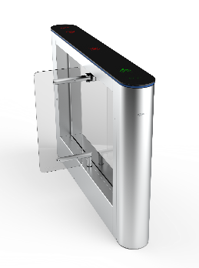 | Турникет Praktika T-08 крайний модуль
 | ВЗР2547.001 | Praktika T-08-SM-660 | Praktika T-08-SM-660 крайний модуль турникета на 660 | 420,486 | шт.
 | ВЗР2547.001-01 | Praktika T-08-SM-660-LED | Praktika T-08-SM-660-LED крайний модуль турникета на 660 | 469,104 | шт.
 | ВЗР2547.001-02 | Praktika T-08-SM-900 | Praktika T-08-SM-900 крайний модуль турникета на 900 | 443,814 | шт.
 | ВЗР2547.001-03 | Praktika T-08-SM-900-LED | Praktika T-08-SM-900-LED крайний модуль турникета на 900 | 492,432 | шт.
 | Турникет Praktika T-08 крайний модуль с картоприемником
 | ВЗР2547.001-24 | Praktika T-08-SMK-660 | Praktika T-08-SMK-660 крайний модуль турникета с картоприемником на 660 | 498,246 | шт.
 | ВЗР2547.001-25 | Praktika T-08-SMK-660-LED | Praktika T-08-SMK-660-LED крайний модуль турникета с картоприемником на 660 | 546,864 | шт.
 | ВЗР2547.001-26 | Praktika T-08-SMK-900 | Praktika T-08-SMK-900 крайний модуль турникета с картоприемником на 900 | 521,574 | шт.
 | ВЗР2547.001-27 | Praktika T-08-SMK-900-LED | Praktika T-08-SMK-900-LED крайний модуль турникета с картоприемником на 900 | 570,192 | шт.
 | Турникет Praktika T-08 крайний модуль со встроенным считывателем
 | ВЗР2547.001-04 | Praktika T-08-SM-R-660 (EM-Marine) | Praktika T-08-SM-R-660 крайний модуль турникета на 660, считыватель EM-Marine 1шт | 448,998 | шт.
 | ВЗР2547.001-05 | Praktika T-08-SM-R-660 (Mifare) | Praktika T-08-SM-R-660 крайний модуль турникета на 660, считыватель Mifare 1шт | 453,145 | шт.
 | ВЗР2547.001-06 | Praktika T-08-SM-R-900 (EM-Marine) | Praktika T-08-SM-R-900 крайний модуль турникета на 900, считыватель EM-Marine 1шт | 472,326 | шт.
 | ВЗР2547.001-07 | Praktika T-08-SM-R-900 (Mifare) | Praktika T-08-SM-R-900 крайний модуль турникета на 900, считыватель Mifare 1шт | 476,473 | шт.
 | Турникет Praktika T-08-LED крайний модуль со встроенным считывателем
 | ВЗР2547.001-08 | Praktika T-08-SM-R-660-LED (EM-Marine) | Praktika T-08-SM-R-660-LED крайний модуль турникета на 660, считыватель EM-Marine 1шт | 497,616 | шт.
 | ВЗР2547.001-09 | Praktika T-08-SM-R-660-LED (Mifare) | Praktika T-08-SM-R-660-LED крайний модуль турникета на 660, считыватель Mifare 1шт | 501,764 | шт.
 | ВЗР2547.001-10 | Praktika T-08-SM-R-900-LED (EM-Marine) | Praktika T-08-SM-R-900-LED крайний модуль турникета на 900, считыватель EM-Marine 1шт | 520,944 | шт.
 | ВЗР2547.001-11 | Praktika T-08-SM-R-900-LED (Mifare) | Praktika T-08-SM-R-900-LED крайний модуль турникета на 900, считыватель Mifare 1шт | 525,092 | шт.
 | Турникет Praktika T-08 крайний модуль с картоприемником и встроенным считывателем
 | ВЗР2547.001-45 | Praktika T-08-SMK-R-660 (EM-Marine) | Praktika T-08-SMK-R-660 крайний модуль турникета с картоприемником на 660, считыватель EM-Marine 1шт | 526,758 | шт.
 | ВЗР2547.001-46 | Praktika T-08-SMK-R-660 (Mifare) | Praktika T-08-SMK-R-660 крайний модуль турникета с картоприемником на 660, считыватель Mifare 1шт | 530,905 | шт.
 | ВЗР2547.001-47 | Praktika T-08-SMK-R-900 (EM-Marine) | Praktika T-08-SMK-R-900 крайний модуль турникета с картоприемником на 900, считыватель EM-Marine 1шт | 550,086 | шт.
 | ВЗР2547.001-48 | Praktika T-08-SMK-R-900 (Mifare) | Praktika T-08-SMK-R-900 крайний модуль турникета с картоприемником на 900, считыватель Mifare 1шт | 554,233 | шт.
 | Турникет Praktika T-08-LED крайний модуль с картоприемником и встроенным считывателем
 | ВЗР2547.001-49 | Praktika T-08-SMK-R-660-LED (EM-Marine) | Praktika T-08-SMK-R-660-LED крайний модуль турникета с картоприемником на 660, считыватель EM-Marine 1шт | 575,376 | шт.
 | ВЗР2547.001-50 | Praktika T-08-SMK-R-660-LED (Mifare) | Praktika T-08-SMK-R-660-LED крайний модуль турникета с картоприемником на 660, считыватель Mifare 1шт | 579,524 | шт.
 | ВЗР2547.001-51 | Praktika T-08-SMK-R-900-LED (EM-Marine) | Praktika T-08-SMK-R-900-LED крайний модуль турникета с картоприемником на 900, считыватель EM-Marine 1шт | 598,704 | шт.
 | ВЗР2547.001-52 | Praktika T-08-SMK-R-900-LED (Mifare) | Praktika T-08-SMK-R-900-LED крайний модуль турникета с картоприемником на 900, считыватель Mifare 1шт | 602,852 | шт.
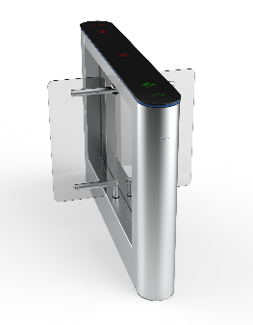 | Турникет Praktika T-08 центральный модуль
 | ВЗР2547.001-16 | Praktika T-08-CM-660 | Praktika T-08-CM-660 центральный модуль турникета на 660 | 529,501 | шт.
 | ВЗР2547.001-17 | Praktika T-08-CM-660-LED | Praktika T-08-CM-660-LED центральный модуль турникета на 660 | 590,725 | шт.
 | ВЗР2547.001-18 | Praktika T-08-CM-900 | Praktika T-08-CM-900 центральный модуль турникета на 900 | 552,829 | шт.
 | ВЗР2547.001-19 | Praktika T-08-CM-900-LED | Praktika T-08-CM-900-LED центральный модуль турникета на 900 | 614,053 | шт.
 | Турникет Praktika T-08 центральный модуль с картоприемником
 | ВЗР2547.001-28 | Praktika T-08-CMK-660 | Praktika T-08-CMK-660 центральный модуль турникета с картоприемником на 660 | 607,261 | шт.
 | ВЗР2547.001-29 | Praktika T-08-CMK-660-LED | Praktika T-08-CMK-660-LED центральный модуль турникета с картоприемником на 660 | 668,485 | шт.
 | ВЗР2547.001-30 | Praktika T-08-CMK-900 | Praktika T-08-CMK-900 центральный модуль турникета с картоприемником на 900 | 630,589 | шт.
 | ВЗР2547.001-31 | Praktika T-08-CMK-900-LED | Praktika T-08-CMK-900-LED центральный модуль турникета с картоприемником на 900 | 691,813 | шт.
 | Турникет Praktika T-08 центральный модуль со встроенными считывателями
 | ВЗР2547.001-39 | Praktika T-08-CM-2R-660 (EM-Marine) | Praktika T-08-CM-2R-660 центральный модуль турникета на 660, считыватель EM-Marine 2шт | 586,525 | шт.
 | ВЗР2547.001-40 | Praktika T-08-CM-2R-660 (Mifare) | Praktika T-08-CM-2R-660 центральный модуль турникета на 660, считыватель Mifare 2шт | 594,820 | шт.
 | ВЗР2547.001-41 | Praktika T-08-CM-2R-900 (EM-Marine) | Praktika T-08-CM-2R-900 центральный модуль турникета на 900, считыватель EM-Marine 2шт | 609,853 | шт.
 | ВЗР2547.001-42 | Praktika T-08-CM-2R-900 (Mifare) | Praktika T-08-CM-2R-900 центральный модуль турникета на 900, считыватель Mifare 2шт | 618,148 | шт.
 | Турникет Praktika T-08-LED центральный модуль со встроенными считывателями
 | ВЗР2547.001-12 | Praktika T-08-CM-2R-660-LED (EM-Marine) | Praktika T-08-CM-2R-660-LED центральный модуль турникета на 660, считыватель EM-Marine 2шт | 647,749 | шт.
 | ВЗР2547.001-13 | Praktika T-08-CM-2R-660-LED (Mifare) | Praktika T-08-CM-2R-660-LED центральный модуль турникета на 660, считыватель Mifare 2шт | 656,044 | шт.
 | ВЗР2547.001-14 | Praktika T-08-CM-2R-900-LED (EM-Marine) | Praktika T-08-CM-2R-900-LED центральный модуль турникета на 900, считыватель EM-Marine 2шт | 671,077 | шт.
 | ВЗР2547.001-15 | Praktika T-08-CM-2R-900-LED (Mifare) | Praktika T-08-CM-2R-900-LED центральный модуль турникета на 900, считыватель Mifare 2шт | 679,372 | шт.
 | Турникет Praktika T-08 центральный модуль с картоприемником и встроенными считывателями
 | ВЗР2547.001-53 | Praktika T-08-CMK-2R-660 (EM-Marine) | Praktika T-08-CMK-2R-660 центральный модуль турникета с картоприемником на 660, считыватель EM-Marine 2шт | 664,285 | шт.
 | ВЗР2547.001-54 | Praktika T-08-CMK-2R-660 (Mifare) | Praktika T-08-CMK-2R-660 центральный модуль турникета с картоприемником на 660, считыватель Mifare 2шт | 672,580 | шт.
 | ВЗР2547.001-55 | Praktika T-08-CMK-2R-900 (EM-Marine) | Praktika T-08-CMK-2R-900 центральный модуль турникета с картоприемником на 900, считыватель EM-Marine 2шт | 687,613 | шт.
 | ВЗР2547.001-56 | Praktika T-08-CMK-2R-900 (Mifare) | Praktika T-08-CMK-2R-900 центральный модуль турникета с картоприемником на 900, считыватель Mifare 2шт | 695,908 | шт.
 | Турникет Praktika T-08-LED центральный модуль с картоприемником и встроенными считывателями
 | ВЗР2547.001-57 | Praktika T-08-CMK-2R-660-LED (EM-Marine) | Praktika T-08-CMK-2R-660-LED центральный модуль турникета с картоприемником на 660, считыватель EM-Marine 2шт | 725,509 | шт.
 | ВЗР2547.001-58 | Praktika T-08-CMK-2R-660-LED (Mifare) | Praktika T-08-CMK-2R-660-LED центральный модуль турникета с картоприемником на 660, считыватель Mifare 2шт | 733,804 | шт.
 | ВЗР2547.001-59 | Praktika T-08-CMK-2R-900-LED (EM-Marine) | Praktika T-08-CMK-2R-900-LED центральный модуль турникета с картоприемником на 900, считыватель EM-Marine 2шт | 748,837 | шт.
 | ВЗР2547.001-60 | Praktika T-08-CMK-2R-900-LED (Mifare) | Praktika T-08-CMK-2R-900-LED центральный модуль турникета с картоприемником на 900, считыватель Mifare 2шт | 757,132 | шт.
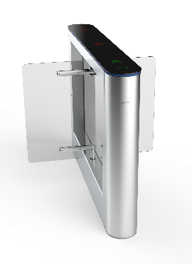 | Турникет Praktika T-08 гибрид центрального модуля
 | ВЗР2547.001-20 | Praktika T-08-GCM-660/900 | Praktika T-08-GCM-660/900 гибрид центрального модуля турникета на 660/900 | 545,053 | шт.
 | ВЗР2547.001-21 | Praktika T-08-GCM-660/900-LED | Praktika T-08-GCM-660/900-LED гибрид центрального модуля турникета на 660/900 | 606,277 | шт.
 | Турникет Praktika T-08 гибрид центрального модуля с картоприемником
 | ВЗР2547.001-32 | Praktika T-08-GCMK-660/900 | Praktika T-08-GCMK-660/900 гибрид центрального модуля турникета с картоприемником на 660/900 | 622,813 | шт.
 | ВЗР2547.001-33 | Praktika T-08-GCMK-660/900-LED | Praktika T-08-GCMK-660/900-LED гибрид центрального модуля турникета с картоприемником на 660/900 | 684,037 | шт.
 | Турникет Praktika T-08 гибрид центрального модуля со встроенными считывателями
 | ВЗР2547.001-43 | Praktika T-08-GCM-2R-660/900 (EM-Marine) | Praktika T-08-GCM-2R-660/900 гибрид центрального модуля турникета на 660/900, считыватель EM-Marine 2шт | 602,077 | шт.
 | ВЗР2547.001-44 | Praktika T-08-GCM-2R-660/900 (Mifare) | Praktika T-08-GCM-2R-660/900 гибрид центрального модуля турникета на 660/900, считыватель Mifare 2шт | 610,372 | шт.
 | Турникет Praktika T-08-LED гибрид центрального модуля со встроенными считывателями
 | ВЗР2547.001-22 | Praktika T-08-GCM-2R-660/900-LED (EM-Marine) | Praktika T-08-GCM-2R-660/900-LED гибрид центрального модуля турникета на 660/900, считыватель EM-Marine 2шт | 663,301 | шт.
 | ВЗР2547.001-23 | Praktika T-08-GCM-2R-660/900-LED(Mifare) | Praktika T-08-GCM-2R-660/900-LED гибрид центрального модуля турникета на 660/900, считыватель Mifare 2шт | 671,596 | шт.
 | Турникет Praktika T-08 гибрид центрального модуля с картоприемником и встроенными считывателями
 | ВЗР2547.001-61 | Praktika T-08-GCMK-2R-660/900 (EM-Marine) | Praktika T-08-GCMK-2R-660/900 гибрид центрального модуля турникета с картоприемником на 660/900, считыватель EM-Marine 2шт | 679,837 | шт.
 | ВЗР2547.001-62 | Praktika T-08-GCMK-2R-660/900 (Mifare) | Praktika T-08-GCMK-2R-660/900 гибрид центрального модуля турникета с картоприемником на 660/900, считыватель Mifare 2шт | 688,132 | шт.
 | Турникет Praktika T-08-LED гибрид центрального модуля с картоприемником и встроенными считывателями
 | ВЗР2547.001-63 | Praktika T-08-GCMK-2R-660/900-LED (EM-Marine) | Praktika T-08-GCMK-2R-660/900-LED гибрид центрального модуля турникета с картоприемником на 660/900, считыватель EM-Marine 2шт | 741,061 | шт.
 | ВЗР2547.001-64 | Praktika T-08-GCMK-2R-660/900-LED (Mifare) | Praktika T-08-GCMK-2R-660/900-LED гибрид центрального модуля турникета с картоприемником на 660/900, считыватель Mifare 2шт | 749,356 | шт.

Т-10
 | Артикул | Наименование | Описание | Розничная цена с НДС
 |  |  |  | Цена, руб. | Ед.
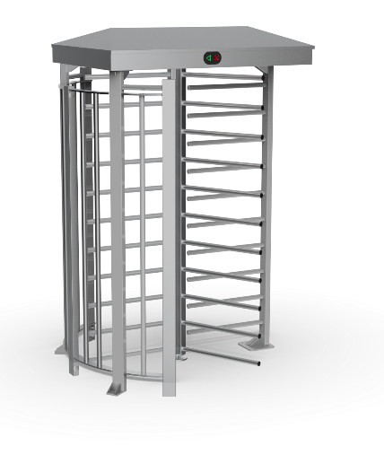 | Турникет Praktika T-10
 | ВЗР2241 | Praktika T-10 | Электромеханический полноростовой турникет Praktika T-10 (порошковая краска RAL 7035) | 554,968 | шт.
 | ВЗР2241-01 | Praktika T-10-M | Моторизованный полноростовой турникет Praktika T-10-M (порошковая краска RAL 7035) | 626,297 | шт.
 | ВЗР2241-02 | Praktika T-10-G | Электромеханический полноростовой турникет Praktika T-10-G (ротор из нержавеющей стали, корпус порошковая краска RAL 7035) | 646,826 | шт.
 | ВЗР2241-03 | Praktika T-10-GM | Моторизованный полноростовой турникет Praktika T-10-GM (ротор из нержавеющей стали, корпус порошковая краска RAL 7035) | 711,892 | шт.
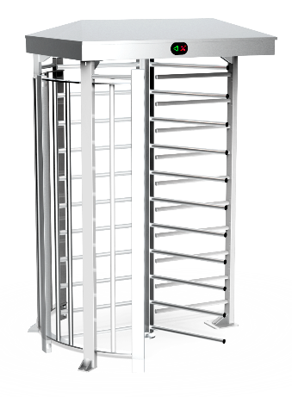 | Турникет Praktika T-10 из нержавеющей стали
 | ВЗР2288 | Praktika T-10-H | Электромеханический полноростовой турникет Praktika T-10-H из нержавеющей стали | 895,606 | шт.
 | ВЗР2288-01 | Praktika T-10-MH | Моторизованный полноростовой турникет Praktika T-10-MH из нержавеющей стали | 972,500 | шт.
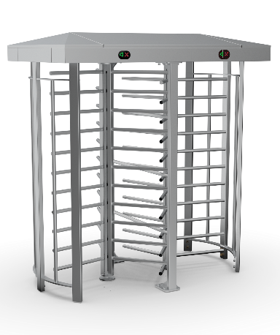 | Турникет Praktika T-10 Double Pass
 | ВЗР2332 | Praktika T-10 Double Pass | Электромеханический сдвоенный полноростовой турникет Praktika T-10 Double Pass (порошковая краска RAL 7035) | 1,009,035 | шт.
 | ВЗР2332-01 | Praktika T-10-M Double Pass | Моторизованный сдвоенный полноростовой турникет Praktika T-10-M Double Pass (порошковая краска RAL 7035) | 1,138,723 | шт.
 | ВЗР2332-04 | Praktika T-10-G Double Pass | Электромеханический сдвоенный полноростовой турникет Praktika T-10-G Double Pass (ротор из нержавеющей стали, корпус порошковая краска RAL 7035) | 1,176,048 | шт.
 | ВЗР2332-05 | PraktikaT-10-GM Double Pass | Моторизованный сдвоенный полноростовой турникет Praktika T-10-GM (ротор из нержавеющей стали, корпус порошковая краска RAL 7035) | 1,294,348 | шт.
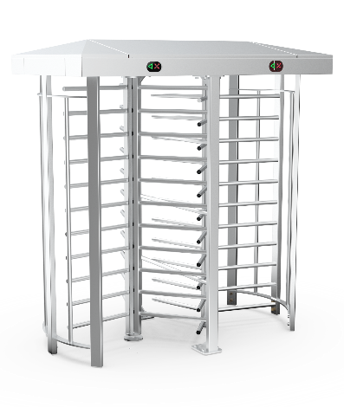 | Турникет Praktika T-10 Double Pass из нержавеющей стали
 | ВЗР2332-02 | Praktika T-10-H Double Pass | Электромеханический сдвоенный полноростовой турникет Praktika T-10-H Double Pass из нержавеющей стали | 1,628,373 | шт.
 | ВЗР2332-03 | Praktika T-10-MH Double Pass | Моторизованный сдвоенный полноростовой турникет Praktika T-10-MH Double Pass из нержавеющей стали | 1,768,184 | шт.

QL-01
 | Артикул | Наименование | Описание | Розничная цена с НДС
 |  |  |  | Цена, руб. | Ед.
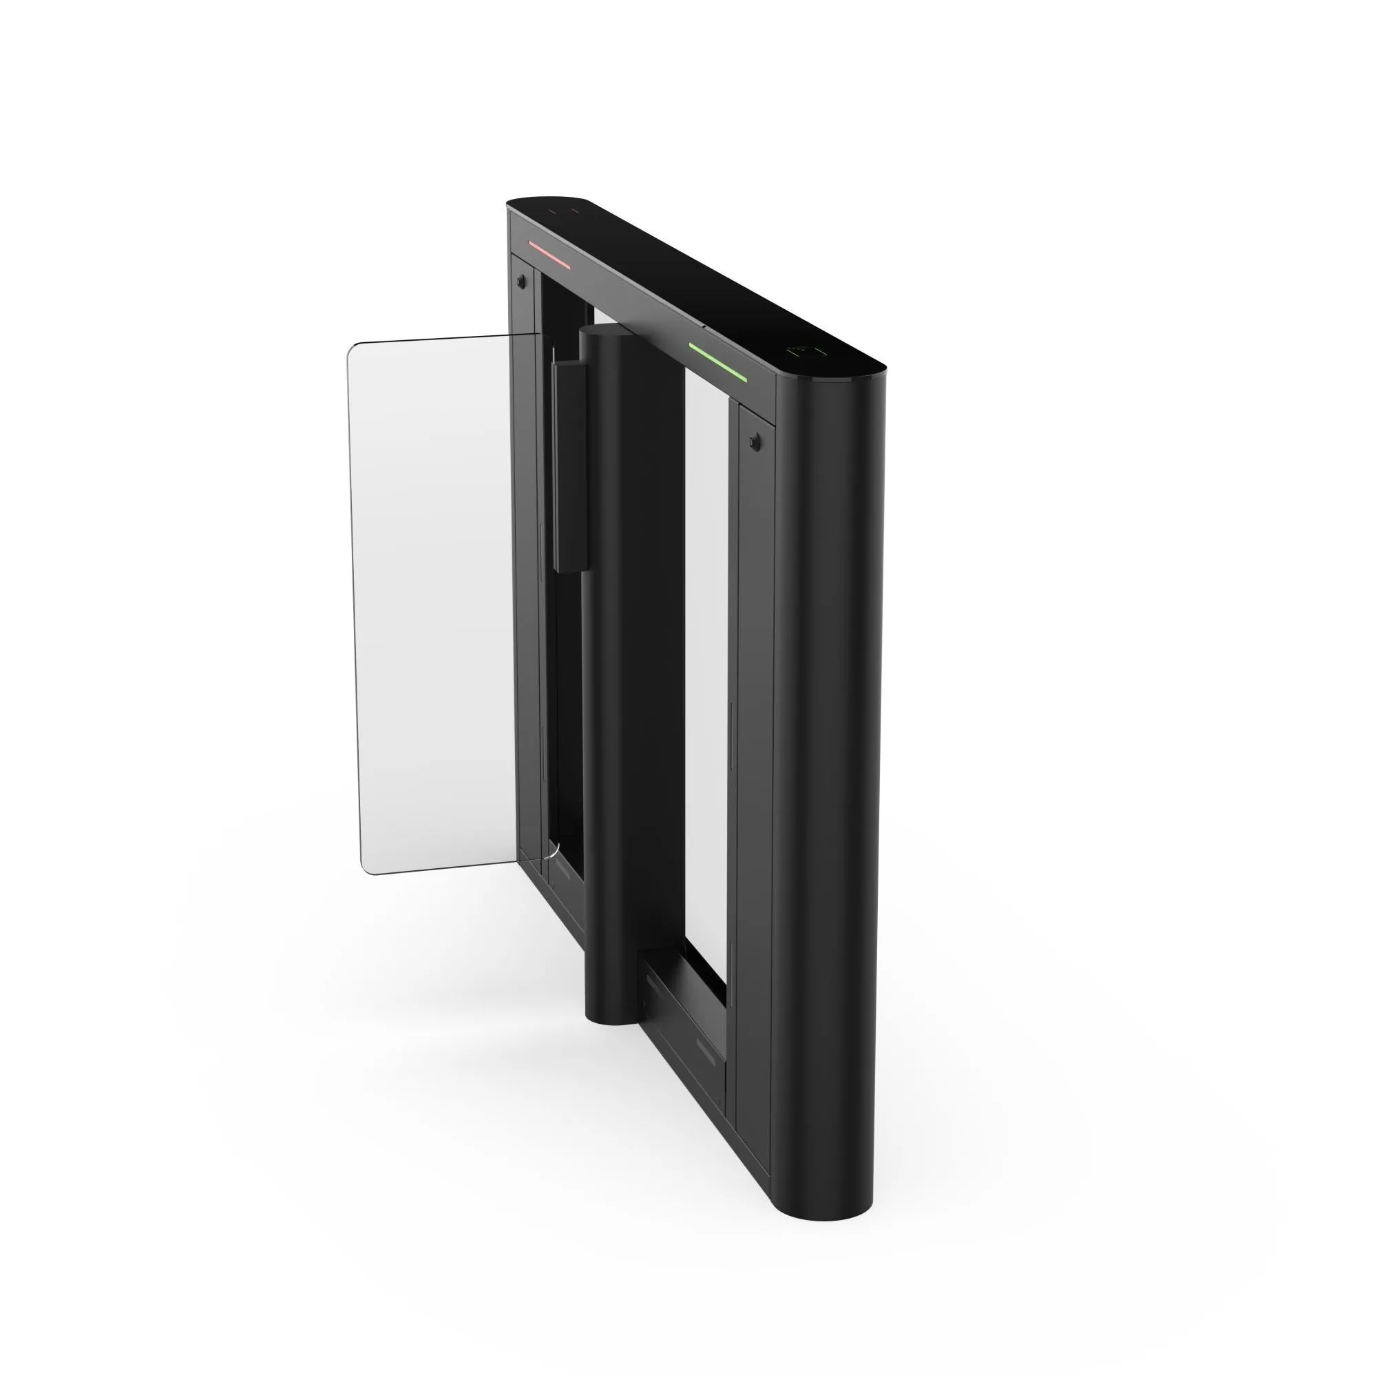 | Турникет Quick Line QL-01 крайний модуль
 | ВЗР2696.001 | Quick Line QL-01-SM-660 | Quick Line QL-01-SM-660 крайний модуль турникета на 660 | 378,000 | шт.
 | Турникет Quick Line QL-01 крайний модуль с картоприемником
 | ВЗР2696.001-04 | Quick Line QL-01-SMK-660 | Quick Line QL-01-SMK-660 крайний модуль турникета с картоприемником на 660 | 455,760 | шт.
 | Турникет Quick Line QL-01 крайний модуль со встроенным считывателем
 | ВЗР2696.001-02 | Quick Line QL-01-SM-R-660 (EM-Marine) | Quick Line QL-01-SM-R-660 крайний модуль турникета на 660, считыватель EM-Marine 1шт | 406,512 | шт.
 | ВЗР2696.001-03 | Quick Line QL-01-SM-R-660 (Mifare) | Quick Line QL-01-SM-R-660 крайний модуль турникета на 660, считыватель Mifare 1шт | 410,659 | шт.
 | Турникет Quick Line QL-01 крайний модуль с картоприемником и встроенными считывателями
 | ВЗР2696.001-08 | Quick Line QL-01-SMK-2R-660 (EM-Marine) | Quick Line QL-01-SMK-2R-660 крайний модуль турникета с картоприемником на 660, считыватель EM-Marine 2шт | 512,784 | шт.
 | ВЗР2696.001-09 | Quick Line QL-01-SMK-2R-660 (Mifare) | Quick Line QL-01-SMK-2R-660 крайний модуль турникета с картоприемником на 660, считыватель Mifare 2шт | 521,078 | шт.
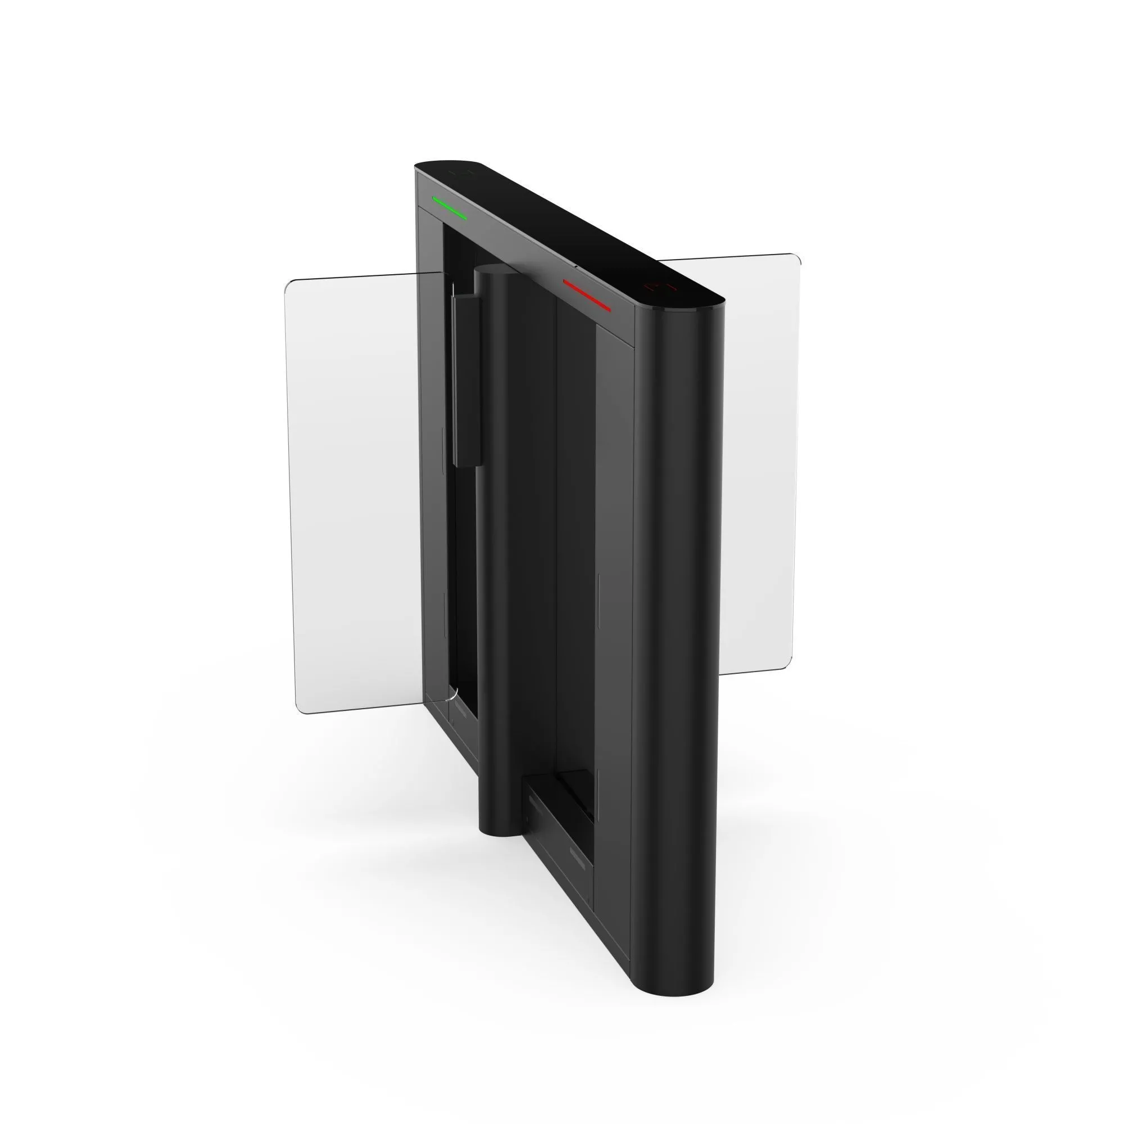 | Турникет Quick Line QL-01 центральный модуль
 | ВЗР2696.001-01 | Quick Line QL-01-CM-660 | Quick Line QL-01-CM-660 центральный модуль турникета на 660 | 496,800 | шт.
 | Турникет Quick Line QL-01 центральный модуль с картоприемником
 | ВЗР2696.001-05 | Quick Line OL-01-CMK-660 | Quick Line QL-01-CMK-660 центральный модуль турникета с картоприемником на 660 | 574,560 | шт.
 | Турникет Quick Line QL-01 центральный модуль со встроенными считывателями
 | ВЗР2696.001-06 | Quick Line QL-01-CM-2R-660 (EM-Marine) | Quick Line QL-01-CM-2R-660 центральный модуль турникета на 660, считыватель EM-Marine 2шт | 553,824 | шт.
 | ВЗР2696.001-07 | Quick Line QL-01-CM-2R-660 (Mifare) | Quick Line QL-01-CM-2R-660 центральный модуль турникета на 660, считыватель Mifare 2шт | 562,118 | шт.
 | Турникет Quick Line QL-01 центральный модуль с картоприемником и встроенными считывателями
 | ВЗР2696.001-10 | Quick Line QL-01-CMK-3R-660 (EM-Marine) | Quick Line QL-01-CMK-3R-660 центральный модуль турникета с картоприемником на 660, считыватель EM-Marine 3шт | 660,096 | шт.
 | ВЗР2696.001-11 | Quick Line QL-01-CMK-3R-660 (Mifare) | Quick Line QL-01-CMK-3R-660 центральный модуль турникета с картоприемником на 660, считыватель Mifare 3шт | 672,538 | шт.

QL-02
 | Артикул | Наименование | Описание | Розничная цена с НДС
 |  |  |  | Цена, руб. | Ед.
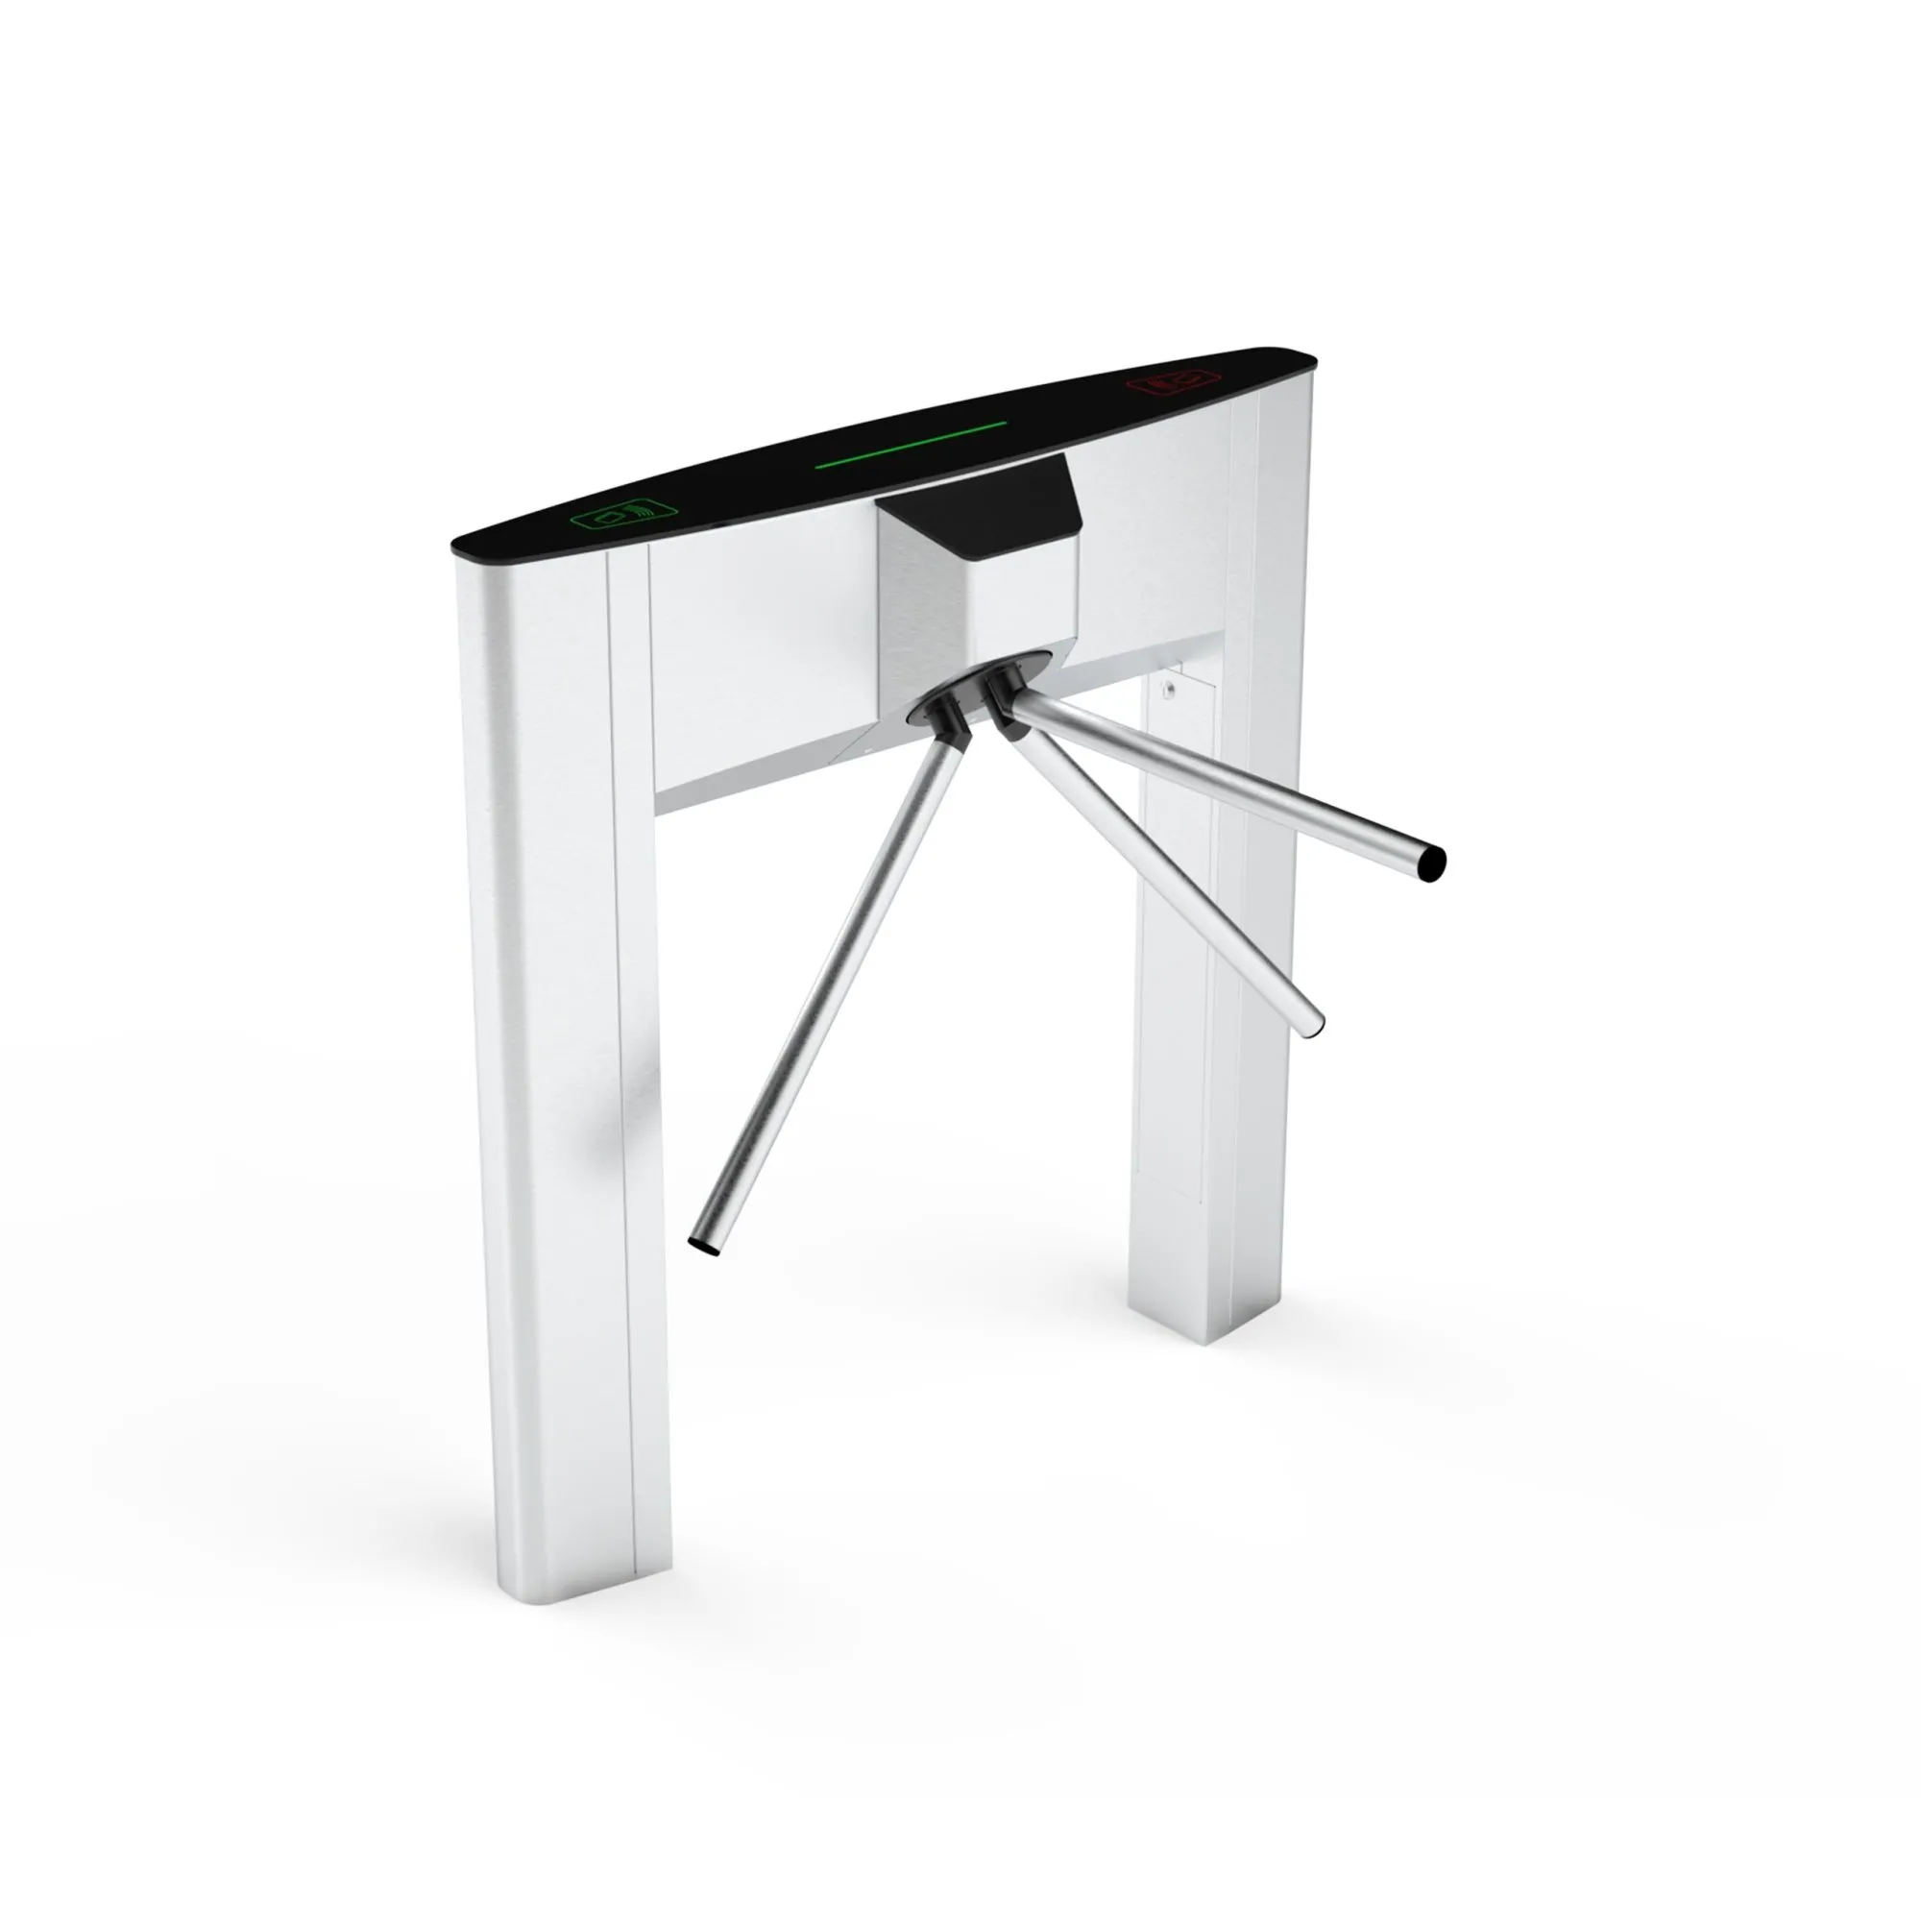 | Турникет Quick Line QL-02
 | ВЗР2606.000-01 | Quick Line QL-02 | Турникет тумбовый моторизованный Quick Line QL-02 | 253,800 | шт.
 | Турникет Quick Line QL-02
 | ВЗР2606.000-03 | Quick Line QL-02-2R (EM-Marine) | Турникет моторизованный Quick Line QL-02-2R, считыватель EM-Marine 2шт | 310,826 | шт.
 | ВЗР2606.000-04 | Quick Line QL-02-2R (Mifare) | Турникет моторизованный Quick Line QL-02-2R, считыватель Mifare 2шт | 319,121 | шт.
 | Турникет Quick Line QL-02 с картоприемником
 | ВЗР2606.000 | Quick Line QL-02-K (K-справа) | Турникет тумбовый моторизованный Quick Line QL-02-K, картоприемник справа | 331,560 | шт.
 | ВЗР2606.000-02 | Quick Line QL-02-K (K-слева) | Турникет тумбовый моторизованный Quick Line QL-02-K, картоприемник слева | 331,560 | шт.
 | Турникет Quick Line QL-02 с картоприемником и встроенными считывателями
 | ВЗР2606.000-05 | Quick Line QL-02-K-3R (K-справа, EM-Marine) | Турникет моторизованный Quick Line QL-02-K-3R, картоприемник справа, считыватель EM-Marine 3шт | 417,099 | шт.
 | ВЗР2606.000-06 | Quick Line QL-02-K-3R (K-слева, EM-Marine) | Турникет моторизованный Quick Line QL-02-K-3R, картоприемник слева, считыватель EM-Marine 3шт | 417,099 | шт.
 | ВЗР2606.000-07 | Quick Line QL-02-K-3R (K-справа, Mifare) | Турникет моторизованный Quick Line QL-02-K-3R, картоприемник справа, считыватель Mifare 3шт | 429,541 | шт.
 | ВЗР2606.000-08 | Quick Line QL-02-K-3R (K-слева, Mifare) | Турникет моторизованный Quick Line QL-02-K-3R, картоприемник слева, считыватель Mifare 3шт | 429,541 | шт.

QL-04
 | Артикул | Наименование | Описание | Розничная цена с НДС
 |  |  |  | Цена, руб. | Ед.
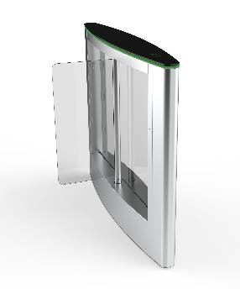 | Турникет Quick Line QL-04 крайний модуль
 | ВЗР2302 | QL-04-SM-660 | QL-04-SM-660 крайний модуль турникета на 660 | 356,483 | шт.
 | ВЗР2302-02 | QL-04-SM-900 | QL-04-SM-900 крайний модуль турникета на 900 | 379,811 | шт.
 | Турникет Quick Line QL-04 крайний модуль с картоприемником
 | ВЗР2302-04 | QL-04-SMK-660 | QL-04-SMK-660 крайний модуль турникета с картоприемником на 660 | 434,243 | шт.
 | ВЗР2302-06 | QL-04-SMK-900 | QL-04-SMK-900 крайний модуль турникета с картоприемником на 900 | 457,571 | шт.
 | Турникет Quick Line QL-04 крайний модуль со встроенными считывателем
 | ВЗР2302-19 | QL-04-SM-R-660 (EM-Marine) | QL-04-SM-R-660 крайний модуль турникета на 660, считыватель EM-Marine 1шт | 384,995 | шт.
 | ВЗР2302-20 | QL-04-SM-R-660 (Mifare) | QL-04-SM-R-660 крайний модуль турникета на 660, считыватель Mifare 1шт | 389,142 | шт.
 | ВЗР2302-21 | QL-04-SM-R-900 (EM-Marine) | QL-04-SM-R-900 крайний модуль турникета на 900, считыватель EM-Marine 1шт | 408,323 | шт.
 | ВЗР2302-22 | QL-04-SM-R-900 (Mifare) | QL-04-SM-R-900 крайний модуль турникета на 900, считыватель Mifare 1шт | 412,470 | шт.
 | Турникет Quick Line QL-04 крайний модуль с картоприемником и встроенными считывателеми
 | ВЗР2302-39 | QL-04-SMK-2R-660 (EM-Marine) | QL-04-SMK-2R-660 крайний модуль турникета с картоприемником на 660, считыватель EM-Marine 2шт | 462,755 | шт.
 | ВЗР2302-40 | QL-04-SMK-2R-660 (Mifare) | QL-04-SMK-2R-660 крайний модуль турникета с картоприемником на 660, считыватель Mifare 2шт | 466,902 | шт.
 | ВЗР2302-41 | QL-04-SMK-2R-900 (EM-Marine) | QL-04-SMK-2R-900 крайний модуль турникета с картоприемником на 900, считыватель EM-Marine 2шт | 486,083 | шт.
 | ВЗР2302-42 | QL-04-SMK-2R-900 (Mifare) | QL-04-SMK-2R-900 крайний модуль турникета с картоприемником на 900, считыватель Mifare 2шт | 490,230 | шт.
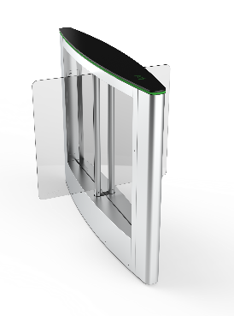 | Турникет Quick Line QL-04 центральный модуль
 | ВЗР2302-08 | QL-04-CM-660 | QL-04-CM-660 центральный модуль турникета на 660 | 449,147 | шт.
 | ВЗР2302-10 | QL-04-CM-900 | QL-04-CM-900 центральный модуль турникета на 900 | 472,475 | шт.
 | Турникет Quick Line QL-04 центральный модуль с картоприемником
 | ВЗР2302-12 | OL-04-CMK-660 | QL-04-CMK-660 центральный модуль турникета с картоприемником на 660 | 526,907 | шт.
 | ВЗР2302-14 | QL-04-CMK-900 | QL-04-CMK-900 центральный модуль турникета с картоприемником на 900 | 550,235 | шт.
 | Турникет Quick Line QL-04 центральный модуль со встроенными считывателями
 | ВЗР2302-23 | QL-04-CM-2R-660 (EM-Marine) | QL-04-CM-2R-660 центральный модуль турникета на 660, считыватель EM-Marine 2шт | 506,171 | шт.
 | ВЗР2302-24 | QL-04-CM-2R-660 (Mifare) | QL-04-CM-2R-660 центральный модуль турникета на 660, считыватель Mifare 2шт | 514,466 | шт.
 | ВЗР2302-25 | QL-04-CM-2R-900 (EM-Marine) | QL-04-CM-2R-900 центральный модуль турникета на 900, считыватель EM-Marine 2шт | 529,499 | шт.
 | ВЗР2302-26 | QL-04-CM-2R-900 (Mifare) | QL-04-CM-2R-900 центральный модуль турникета на 900, считыватель Mifare 2шт | 537,794 | шт.
 | Турникет Quick Line QL-04 центральный модуль с картоприемником и встроенными считывателями
 | ВЗР2302-43 | OL-04-CMK-3R-660 (EM-Marine) | QL-04-CMK-3R-660 центральный модуль турникета с картоприемником на 660, считыватель EM-Marine 3шт | 583,931 | шт.
 | ВЗР2302-44 | OL-04-CMK-3R-660 (Mifare) | QL-04-CMK-3R-660 центральный модуль турникета с картоприемником на 660, считыватель Mifare 3шт | 592,226 | шт.
 | ВЗР2302-45 | QL-04-CMK-3R-900 (EM-Marine) | QL-04-CMK-3R-900 центральный модуль турникета с картоприемником на 900, считыватель EM-Marine 3шт | 607,259 | шт.
 | ВЗР2302-46 | QL-04-CMK-3R-900 (Mifare) | QL-04-CMK-3R-900 центральный модуль турникета с картоприемником на 900, считыватель Mifare 3шт | 615,554 | шт.
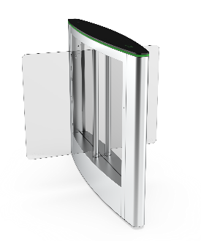 | Турникет Quick Line QL-04 гибрид центрального модуля
 | ВЗР2302-16 | QL-04-GCM-660/900 | QL-04-GCM-660/900 гибрид центрального модуля турникета на 660/900 | 464,699 | шт.
 | Турникет Quick Line QL-04 гибрид центрального модуля с картоприемником
 | ВЗР2302-18 | QL-04-GCMK-660/900 | QL-04-GCMK-660/900 гибрид центрального модуля турникета на 660/900 с картоприемником | 542,459 | шт.
 | Турникет Quick Line QL-04 гибрид центрального модуля со встроенными считывателями
 | ВЗР2302-27 | QL-04-GCM-2R-660/900 (EM-Marine) | QL-04-GCM-2R-660/900 гибрид центрального модуля турникета на 660/900, считыватель EM-Marine 2шт | 521,723 | шт.
 | ВЗР2302-28 | QL-04-GCM-2R-660/900 (Mifare) | QL-04-GCM-2R-660/900 гибрид центрального модуля турникета на 660/900, считыватель Mifare 2шт | 530,018 | шт.
 | Турникет Quick Line QL-04 гибрид центрального модуля с картоприемником и встроенными считывателями
 | ВЗР2302-47 | QL-04-GCMK-3R-660/900 (EM-Marine) | QL-04-GCMK-3R-660/900 гибрид центрального модуля турникета на 660/900 с картоприемником, считыватель EM-Marine 3шт | 599,483 | шт.
 | ВЗР2302-48 | QL-04-GCMK-3R-660/900 (Mifare) | QL-04-GCMK-3R-660/900 гибрид центрального модуля турникета на 660/900 с картоприемником, считыватель Mifare 3шт | 607,778 | шт.

QL-05
 | Артикул | Наименование | Описание | Розничная цена с НДС
 |  |  |  | Цена, руб. | Ед.
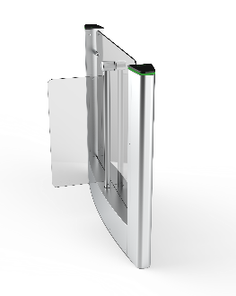 | Турникет Quick Line QL-05 крайний модуль
 | ВЗР2455.010 | QL-05-SM-660 | QL-05-SM-660 крайний модуль турникета на 660 | 392,343 | шт.
 | ВЗР2455.050 | QL-05-SM-900 | QL-05-SM-900 крайний модуль турникета на 900 | 415,671 | шт.
 | Турникет Quick Line QL-05 крайний модуль с картоприемником
 | ВЗР2455.020 | QL-05-SMK-660 | QL-05-SMK-660 крайний модуль турникета с картоприемником на 660 | 470,103 | шт.
 | ВЗР2455.070 | QL-05-SMK-900 | QL-05-SMK-900 крайний модуль турникета с картоприемником на 900 | 493,431 | шт.
 | Турникет Quick Line QL-05 крайний модуль со встроенным считывателем
 | ВЗР2455.014 | QL-05-SM-R-660 (EM-Marine) | QL-05-SM-R-660 крайний модуль турникета на 660, считыватель EM-Marine 1шт | 420,855 | шт.
 | ВЗР2455.015 | QL-05-SM-R-660 (Mifare) | QL-05-SM-R-660 крайний модуль турникета на 660, считыватель Mifare 1шт | 425,003 | шт.
 | ВЗР2455.016 | QL-05-SM-R-900 (EM-Marine) | QL-05-SM-R-900 крайний модуль турникета на 900, считыватель EM-Marine 1шт | 444,183 | шт.
 | ВЗР2455.017 | QL-05-SM-R-900 (Mifare) | QL-05-SM-R-900 крайний модуль турникета на 900, считыватель Mifare 1шт | 448,331 | шт.
 | Турникет Quick Line QL-05 крайний модуль с картоприемником и встроенными считывателеми
 | ВЗР2455.201 | QL-05-SMK-2R-660 (EM-Marine) | QL-05-SMK-2R-660 крайний модуль турникета с картоприемником на 660, считыватель EM-Marine 2шт | 498,615 | шт.
 | ВЗР2455.202 | QL-05-SMK-2R-660 (Mifare) | QL-05-SMK-2R-660 крайний модуль турникета с картоприемником на 660, считыватель Mifare 2шт | 502,763 | шт.
 | ВЗР2455.203 | QL-05-SMK-2R-900 (EM-Marine) | QL-05-SMK-2R-900 крайний модуль турникета с картоприемником на 900, считыватель EM-Marine 2шт | 521,943 | шт.
 | ВЗР2455.204 | QL-05-SMK-2R-900 (Mifare) | QL-05-SMK-2R-900 крайний модуль турникета с картоприемником на 900, считыватель Mifare 2шт | 526,091 | шт.
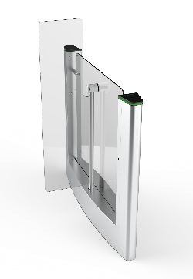 | Турникет Quick Line QL-05 крайний модуль с высокими створками
 | ВЗР2455.120 | QL-05-SMT-660 | QL-05-SMT-660 крайний модуль турникета на 660 с высокими створками на 1500 | 415,671 | шт.
 | ВЗР2455.160 | QL-05-SMT-900 | QL-05-SMT-900 крайний модуль турникета на 900 с высокими створками на 1500 | 438,999 | шт.
 | Турникет Quick Line QL-05 крайний модуль с высокими створками и картоприемником
 | ВЗР2455.130 | QL-05-SMTK-660 | QL-05-SMTK-660 крайний модуль турникета на 660 с высокими створками на 1500 и картоприемником | 493,431 | шт.
 | ВЗР2455.170 | QL-05-SMTK-900 | QL-05-SMTK-900 крайний модуль турникета на 900 с высокими створками на 1500 и картоприемником | 516,759 | шт.
 | Турникет Quick Line QL-05 крайний модуль с высокими створками и встроенным считывателем
 | ВЗР2455.213 | QL-05-SMT-R-660 (EM-Marine) | QL-05-SMT-R-660 крайний модуль турникета на 660 с высокими створками на 1500, считыватель EM-Marine 1шт | 444,183 | шт.
 | ВЗР2455.214 | QL-05-SMT-R-660 (Mifare) | QL-05-SMT-R-660 крайний модуль турникета на 660 с высокими створками на 1500, считыватель Mifare 1шт | 448,331 | шт.
 | ВЗР2455.215 | QL-05-SMT-R-900 (EM-Marine) | QL-05-SMT-R-900 крайний модуль турникета на 900 с высокими створками на 1500, считыватель EM-Marine 1шт | 467,511 | шт.
 | ВЗР2455.216 | QL-05-SMT-R-900 (Mifare) | QL-05-SMT-R-900 крайний модуль турникета на 900 с высокими створками на 1500, считыватель Mifare 1шт | 471,659 | шт.
 | Турникет Quick Line QL-05 крайний модуль с высокими створками, картоприемником и встроенными считывателеми
 | ВЗР2455.217 | QL-05-SMTK-2R-660 (EM-Marine) | QL-05-SMTK-2R-660 крайний модуль турникета на 660 с высокими створками на 1500 и картоприемником, считыватель EM-Marine 2шт | 521,943 | шт.
 | ВЗР2455.218 | QL-05-SMTK-2R-660 (Mifare) | QL-05-SMTK-2R-660 крайний модуль турникета на 660 с высокими створками на 1500 и картоприемником, считыватель Mifare 2шт | 526,091 | шт.
 | ВЗР2455.219 | QL-05-SMTK-2R-900 (EM-Marine) | QL-05-SMTK-2R-900 крайний модуль турникета на 900 с высокими створками на 1500 и картоприемником, считыватель EM-Marine 2шт | 545,271 | шт.
 | ВЗР2455.220 | QL-05-SMTK-2R-900 (Mifare) | QL-05-SMTK-2R-900 крайний модуль турникета на 900 с высокими створками на 1500 и картоприемником, считыватель Mifare 2шт | 549,419 | шт.
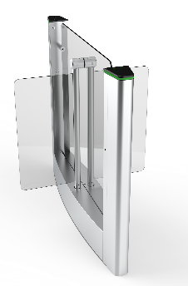 | Турникет Quick Line QL-05 центральный модуль
 | ВЗР2455.030 | QL-05-CM-660 | QL-05-CM-660 центральный модуль турникета на 660 | 494,061 | шт.
 | ВЗР2455.080 | QL-05-CM-900 | QL-05-CM-900 центральный модуль турникета на 900 | 517,389 | шт.
 | Турникет Quick Line QL-05 центральный модуль с картоприемником
 | ВЗР2455.040 | OL-05-CMK-660 | QL-05-CMK-660 центральный модуль турникета с картоприемником на 660 | 571,821 | шт.
 | ВЗР2455.090 | QL-05-CMK-900 | QL-05-CMK-900 центральный модуль турникета с картоприемником на 900 | 595,149 | шт.
 | Турникет Quick Line QL-05 центральный модуль со встроенными считывателями
 | ВЗР2455.018 | QL-05-CM-2R-660 (EM-Marine) | QL-05-CM-2R-660 центральный модуль турникета на 660, считыватель EM-Marine 2шт | 551,085 | шт.
 | ВЗР2455.019 | QL-05-CM-2R-660 (Mifare) | QL-05-CM-2R-660 центральный модуль турникета на 660, считыватель Mifare 2шт | 559,380 | шт.
 | ВЗР2455.021 | QL-05-CM-2R-900 (EM-Marine) | QL-05-CM-2R-900 центральный модуль турникета на 900, считыватель EM-Marine 2шт | 574,413 | шт.
 | ВЗР2455.022 | QL-05-CM-2R-900 (Mifare) | QL-05-CM-2R-900 центральный модуль турникета на 900, считыватель Mifare 2шт | 582,708 | шт.
 | Турникет Quick Line QL-05-2R центральный модуль с картоприемником и встроенными считывателями
 | ВЗР2455.205 | OL-05-CMK-3R-660 (EM-Marine) | QL-05-CMK-3R-660 центральный модуль турникета с картоприемником на 660, считыватель EM-Marine 3шт | 628,845 | шт.
 | ВЗР2455.206 | OL-05-CMK-3R-660 (Mifare) | QL-05-CMK-3R-660 центральный модуль турникета с картоприемником на 660, считыватель Mifare 3шт | 637,140 | шт.
 | ВЗР2455.207 | QL-05-CMK-3R-900 (EM-Marine) | QL-05-CMK-3R-900 центральный модуль турникета с картоприемником на 900, считыватель EM-Marine 3шт | 652,173 | шт.
 | ВЗР2455.208 | QL-05-CMK-3R-900 (Mifare) | QL-05-CMK-3R-900 центральный модуль турникета с картоприемником на 900, считыватель Mifare 3шт | 660,468 | шт.
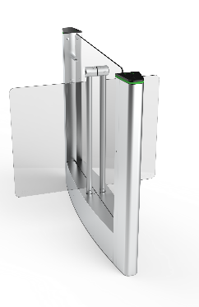 | Турникет Quick Line QL-05 гибрид центрального модуля
 | ВЗР2455.100 | QL-05-GCM-660/900 | QL-05-GCM-660/900 гибрид центрального модуля турникета на 660/900 | 509,613 | шт.
 | Турникет Quick Line QL-05 гибрид центрального модуля с картоприемником
 | ВЗР2455.012 | QL-05-GCMK-660/900 | QL-05-GCMK-660/900 гибрид центрального модуля турникета на 660/900 с картоприемником | 587,373 | шт.
 | Турникет Quick Line QL-05 гибрид центрального модуль со встроенными считывателями
 | ВЗР2455.023 | QL-05-GCM-2R-660/900 (EM-Marine) | QL-05-GCM-2R-660/900 гибрид центрального модуля турникета на 660/900, считыватель EM-Marine 2шт | 566,637 | шт.
 | ВЗР2455.024 | QL-05-GCM-2R-660/900 (Mifare) | QL-05-GCM-2R-660/900 гибрид центрального модуля турникета на 660/900, считыватель Mifare 2шт | 574,932 | шт.
 | Турникет Quick Line QL-05 гибрид центрального модуль с картоприемником и встроенными считывателями
 | ВЗР2455.209 | QL-05-GCMK-3R-660/900 (EM-Marine) | QL-05-GCMK-3R-660/900 гибрид центрального модуля турникета на 660/900 с картоприемником, считыватель EM-Marine 3шт | 644,397 | шт.
 | ВЗР2455.210 | QL-05-GCMK-3R-660/900 (Mifare) | QL-05-GCMK-3R-660/900 гибрид центрального модуля турникета на 660/900 с картоприемником, считыватель Mifare 3шт | 652,692 | шт.
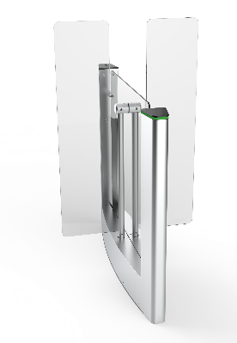 | Турникет Quick Line QL-05 центральный модуль с высокими створками
 | ВЗР2455.140 | QL-05-CMT-660 | QL-05-CMT-660 центральный модуль турникета на 660 с высокими створками на 1500 | 525,165 | шт.
 | ВЗР2455.180 | QL-05-CMT-900 | QL-05-CMT-900 центральный модуль турникета на 900 с высокими створками на 1500 | 548,493 | шт.
 | Турникет Quick Line QL-05 центральный модуль с высокими створками и картоприемником
 | ВЗР2455.150 | QL-05-CMTK-660 | QL-05-CMTK-660 центральный модуль турникета на 660 с высокими створками на 1500 и картоприемником | 595,149 | шт.
 | ВЗР2455.190 | QL-05-CMTK-900 | QL-05-CMTK-900 центральный модуль турникета на 900 с высокими створками на 1500 и картоприемником | 626,253 | шт.
 | Турникет Quick Line QL-05 центральный модуль с высокими створками и встроенными считывателями
 | ВЗР2455.221 | QL-05-CMT-2R-660 (EM-Marine) | QL-05-CMT-2R-660 центральный модуль турникета на 660 с высокими створками на 1500, считыватель EM-Marine 2шт | 582,189 | шт.
 | ВЗР2455.222 | QL-05-CMT-2R-660 (Mifare) | QL-05-CMT-2R-660 центральный модуль турникета на 660 с высокими створками на 1500, считыватель Mifare 2шт | 590,484 | шт.
 | ВЗР2455.223 | QL-05-CMT-2R-900 (EM-Marine) | QL-05-CMT-2R-900 центральный модуль турникета на 900 с высокими створками на 1500, считыватель EM-Marine 2шт | 597,741 | шт.
 | ВЗР2455.224 | QL-05-CMT-2R-900 (Mifare) | QL-05-CMT-2R-900 центральный модуль турникета на 900 с высокими створками на 1500, считыватель Mifare 2шт | 606,036 | шт.
 | Турникет Quick Line QL-05 центральный модуль с высокими створками, картоприемником и встроенными считывателями
 | ВЗР2455.225 | QL-05-CMTK-3R-660 (EM-Marine) | QL-05-CMTK-3R-660 центральный модуль турникета на 660 с высокими створками на 1500 и картоприемником, считыватель EM-Marine 3шт | 659,949 | шт.
 | ВЗР2455.226 | QL-05-CMTK-3R-660 (Mifare) | QL-05-CMTK-3R-660 центральный модуль турникета на 660 с высокими створками на 1500 и картоприемником, считыватель Mifare 3шт | 668,244 | шт.
 | ВЗР2455.227 | QL-05-CMTK-3R-900 (EM-Marine) | QL-05-CMTK-3R-900 центральный модуль турникета на 900 с высокими створками на 1500 и картоприемником, считыватель EM-Marine 3шт | 675,501 | шт.
 | ВЗР2455.228 | QL-05-CMTK-3R-900 (Mifare) | QL-05-CMTK-3R-900 центральный модуль турникета на 900 с высокими створками на 1500 и картоприемником, считыватель Mifare 3шт | 683,796 | шт.
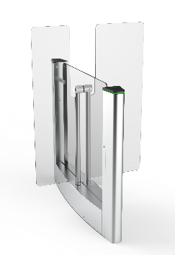 | Турникет Quick Line QL-05 гибрид центрального модуля с высокими створками
 | ВЗР2455.011 | QL-05-GCMT-660/900 | QL-05-GCMT-660/900 гибрид центрального модуля турникета на 660/900 с высокими створками 1500 | 540,717 | шт.
 | Турникет Quick Line QL-05 гибрид центрального модуля с высокими створками и картоприемником
 | ВЗР2455.013 | QL-05-GCMTK-660/900 | QL-05-GCMTK-660/900 гибрид центрального модуля турникета на 660/900 с высокими створками 1500 с картоприемником | 618,477 | шт.
 | Турникет Quick Line QL-05 гибрид центрального модуля с высокими створками и встроенными считывателями
 | ВЗР2455.229 | QL-05-GCMT-2R-660/900 (EM-Marine) | QL-05-GCMT-2R-660/900 гибрид центрального модуля турникета на 660/900 с высокими створками на 1500, считыватель EM-Marine 2шт | 597,741 | шт.
 | ВЗР2455.230 | QL-05-GCMT-2R-660/900 (Mifare) | QL-05-GCMT-2R-660/900 гибрид центрального модуля турникета на 660/900 с высокими створками на 1500, считыватель Mifare 2шт | 606,036 | шт.
 | Турникет Quick Line QL-05 гибрид центрального модуля с высокими створками, картоприемником и встроенными считывателями
 | ВЗР2455.211 | QL-05-GCMTK-3R-660/900 (EM-Marine) | QL-05-GCMTK-3R-660/900 гибрид центрального модуля турникета с картоприемником на 660/900 с высокими створками на 1500, считыватель EM-Marine 3шт | 675,501 | шт.
 | ВЗР2455.212 | QL-05-GCMTK-3R-660/900 (Mifare) | QL-05-GCMTK-3R-660/900 гибрид центрального модуля турникета с картоприемником на 660/900 с высокими створками на 1500, считыватель Mifare 3шт | 683,796 | шт.

QL-10
 | Артикул | Наименование | Описание | Розничная цена с НДС
 |  |  |  | Цена, руб. | Ед.
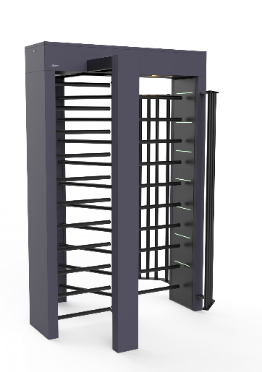 | Турникет Quick Line-10
 | ВЗР2447.00.00.000 | Quick Line QL-10 | Электромеханический полноростовой турникет Quick Line QL-10 (порошковая краска RAL 9005) | 1,001,808 | шт.
 | ВЗР2447.00.00.000-02 | Quick Line QL-10-G | Электромеханический полноростовой турникет Quick Line QL-10-G (ротор из нержавеющей стали, корпус порошковая краска RAL 9005) | 1,074,305 | шт.
 | ВЗР2447.00.00.000-03 | Quick Line QL-10-M | Моторизованный полноростовой турникет Quick Line QL-10-M (порошковая краска RAL 9005) | 1,061,683 | шт.
 | ВЗР2447.00.00.000-05 | Quick Line QL-10-GM | Моторизованный полноростовой турникет Quick Line QL-10-GM (ротор из нержавеющей стали, корпус порошковая краска RAL 9005) | 1,134,180 | шт.
 | Турникет Quick Line-10 из нержавеющей стали
 | ВЗР2447.00.00.000-01 | Quick Line QL-10-H | Электромеханический полноростовой турникет Quick Line QL-10-H из нержавеющей стали | 1,273,320 | шт.
 | ВЗР2447.00.00.000-04 | Quick Line QL-10-MH | Моторизованный полноростовой турникет Quick Line QL-10-MH из нержавеющей стали | 1,393,070 | шт.
 | Турникет Quick Line-10 Double Pass
 | ВЗР2609.000СБ | Quick Line QL-10 Double Pass | Электромеханический сдвоенный полноростовой турникет Quick Line QL-10 Double Pass (порошковая краска RAL 9005) | 2,163,905 | шт.
 | ВЗР2609.000-02СБ | Quick Line QL-10-G Double Pass | Электромеханический сдвоенный полноростовой турникет Quick Line QL-10-G Double Pass (ротор из нержавеющей стали, корпус порошковая краска RAL 9005) | 2,320,499 | шт.
 | ВЗР2609.000-03СБ | Quick Line QL-10-M Double Pass | Моторизованный сдвоенный полноростовой турникет Quick Line QL-10-M Double Pass (порошковая краска RAL 9005) | 2,293,235 | шт.
 | ВЗР2609.000-05СБ | Quick Line QL-10-GM Double Pass | Моторизованный сдвоенный полноростовой турникет Quick Line QL-10-GM Double Pass (ротор из нержавеющей стали, корпус порошковая краска RAL 9005) | 2,449,829 | шт.
 | Турникет Quick Line-10 Double Pass из нержавеющей стали
 | ВЗР2609.000-01СБ | Quick Line QL-10-H Double Pass | Электромеханический сдвоенный полноростовой турникет Quick Line QL-10-H Double Pass из нержавеющей стали | 2,750,371 | шт.
 | ВЗР2609.000-04СБ | Quick Line QL-10-MH Double Pass | Моторизованный сдвоенный полноростовой турникет Quick Line QL-10-MH Double Pass из нержавеющей стали | 3,009,032 | шт.

Калитки
 | Артикул | Наименование | Описание | Розничная цена с НДС
 |  |  |  | Цена, руб. | Ед.
 | Калитка полноростовая K-10
 | ВЗР2340 | K-10 правая | Калитка полноростовая K-10 правая (порошковая краска RAL 7035) | 153,965 | шт.
 | ВЗР2340-1 | K-10 левая | Калитка полноростовая K-10 левая (порошковая краска RAL 7035) | 153,965 | шт.
 | Калитка полноростовая K-10-H
 | ВЗР2291 | K-10-H правая | Калитка полноростовая K-10-H правая (нержавеющая сталь) | 233,442 | шт.
 | ВЗР2291-1 | K-10-H левая | Калитка полноростовая K-10-H левая (нержавеющая сталь) | 233,442 | шт.
 | Калитка пружинная K-11
 | ВЗР1993 | K-11 левая 600 | Калитка пружинная K-11 левая 600 нержавеющая сталь, ширина 725 | 42,093 | шт.
 | ВЗР1993-1 | K-11 правая 600 | Калитка пружинная K-11 правая 600 нержавеющая сталь, ширина 725 | 42,093 | шт.
 | ВЗР1993-2 | K-11 левая 800 | Калитка пружинная K-11 левая 800 нержавеющая сталь, ширина 925 | 42,876 | шт.
 | ВЗР1993-3 | K-11 правая 800 | Калитка пружинная K-11 правая 800 нержавеющая сталь, ширина 925 | 42,876 | шт.
 | ВЗР1993-4 | K-11 левая 1000 | Калитка пружинная K-11 левая 1000 нержавеющая сталь, ширина 1125 | 43,656 | шт.
 | ВЗР1993-5 | K-11 правая 1000 | Калитка пружинная K-11 правая 1000 нержавеющая сталь, ширина 1125 | 43,656 | шт.
 | ВЗР1993-6 | K-11 левая 1200 | Калитка пружинная K-11 левая 1200 нержавеющая сталь, ширина 1325 | 44,435 | шт.
 | ВЗР1993-7 | K-11 правая 1200 | Калитка пружинная K-11 правая 1200 нержавеющая сталь, ширина 1325 | 44,435 | шт.
 | Калитка пружинная уличного исполнения K-11-A
 | ВЗР1993-10 | K-11-A левая 600 | Калитка пружинная уличного исполнения K-11-A левая 600 нержавеющая сталь, ширина 725 | 57,121 | шт.
 | ВЗР1993-11 | K-11-A правая 600 | Калитка пружинная уличного исполнения K-11-A правая 600 нержавеющая сталь, ширина 725 | 57,121 | шт.
 | ВЗР1993-12 | K-11-A левая 800 | Калитка пружинная уличного исполнения K-11-A левая 800 нержавеющая сталь, ширина 925 | 57,885 | шт.
 | ВЗР1993-13 | K-11-A правая 800 | Калитка пружинная уличного исполнения K-11-A правая 800 нержавеющая сталь, ширина 925 | 57,885 | шт.
 | ВЗР1993-14 | K-11-A левая 1000 | Калитка пружинная уличного исполнения K-11-A левая 1000 нержавеющая сталь, ширина 1125 | 58,650 | шт.
 | ВЗР1993-15 | K-11-A правая 1000 | Калитка пружинная уличного исполнения K-11-A правая 1000 нержавеющая сталь, ширина 1125 | 58,650 | шт.
 | ВЗР1993-16 | K-11-A левая 1200 | Калитка пружинная уличного исполнения K-11-A левая 1200 нержавеющая сталь, ширина 1325 | 59,413 | шт.
 | ВЗР1993-17 | K-11-A правая 1200 | Калитка пружинная уличного исполнения K-11-A правая 1200 нержавеющая сталь, ширина 1325 | 59,413 | шт.
 | Калитка с магнитной разблокировкой K-12
 | ВЗР1978 | K-12 600 | Калитка с магнитной разблокировкой K-12 600 нержавеющая сталь, ширина 725 | 47,250 | шт.
 | ВЗР1978-1 | K-12 800 | Калитка с магнитной разблокировкой K-12 800 нержавеющая сталь, ширина 925 | 48,123 | шт.
 | ВЗР1978-2 | K-12 1000 | Калитка с магнитной разблокировкой K-12 1000 нержавеющая сталь, ширина 1125 | 48,819 | шт.
 | ВЗР1978-3 | K-12 1200 | Калитка с магнитной разблокировкой K-12 1200 нержавеющая сталь, ширина 1325 | 49,516 | шт.
 | Калитка с магнитной разблокировкой K-12.1 с заполнением
 | ВЗР1978-4 | K-12.1 600 | Калитка с магнитной разблокировкой K-12.1 600 нержавеющая сталь, ширина 725 с заполнением | 49,921 | шт.
 | ВЗР1978-5 | K-12.1 800 | Калитка с магнитной разблокировкой K-12.1 800 нержавеющая сталь, ширина 925 с заполнением | 50,655 | шт.
 | ВЗР1978-6 | K-12.1 1000 | Калитка с магнитной разблокировкой K-12.1 1000 нержавеющая сталь, ширина 1125 с заполнением | 51,390 | шт.
 | ВЗР1978-7 | K-12.1 1200 | Калитка с магнитной разблокировкой K-12.1 1200 нержавеющая сталь, ширина 1325 с заполнением | 52,123 | шт.
 | Калитка с электромагнитной разблокировкой K-13
 | ВЗР1998 | K-13 600 правая | Калитка с электромагнитной разблокировкой K-13 600 нержавеющая сталь правая, ширина 725 | 69,391 | шт.
 | ВЗР1998-10 | K-13 600 левая | Калитка с электромагнитной разблокировкой K-13 600 нержавеющая сталь левая, ширина 725 | 69,391 | шт.
 | ВЗР1998-1 | K-13 800 правая | Калитка с электромагнитной разблокировкой K-13 800 нержавеющая сталь правая, ширина 925 | 70,281 | шт.
 | ВЗР1998-11 | K-13 800 левая | Калитка с электромагнитной разблокировкой K-13 800 нержавеющая сталь левая, ширина 925 | 70,281 | шт.
 | ВЗР1998-2 | K-13 1000 правая | Калитка с электромагнитной разблокировкой K-13 1000 нержавеющая сталь правая, ширина 1125 | 71,170 | шт.
 | ВЗР1998-12 | K-13 1000 левая | Калитка с электромагнитной разблокировкой K-13 1000 нержавеющая сталь левая, ширина 1125 | 71,170 | шт.
 | ВЗР1998-3 | K-13 1200 правая | Калитка с электромагнитной разблокировкой K-13 1200 нержавеющая сталь правая, ширина 1325 | 86,474 | шт.
 | ВЗР1998-13 | K-13 1200 левая | Калитка с электромагнитной разблокировкой K-13 1200 нержавеющая сталь левая, ширина 1325 | 86,474 | шт.
 | Калитка с электромагнитной разблокировкой K-13.1 с заполнением
 | ВЗР1998-50 | K-13.1 600 правая | Калитка с электромагнитной разблокировкой K-13.1 600 нержавеющая сталь правая, ширина 725 с заполнением | 72,660 | шт.
 | ВЗР1998-51 | K-13.1 600 левая | Калитка с электромагнитной разблокировкой K-13.1 600 нержавеющая сталь левая, ширина 725 с заполнением | 72,660 | шт.
 | ВЗР1998-52 | K-13.1 800 правая | Калитка с электромагнитной разблокировкой K-13.1 800 нержавеющая сталь правая, ширина 925 с заполнением | 73,593 | шт.
 | ВЗР1998-53 | K-13.1 800 левая | Калитка с электромагнитной разблокировкой K-13.1 800 нержавеющая сталь левая, ширина 925 с заполнением | 73,593 | шт.
 | ВЗР1998-54 | K-13.1 1000 правая | Калитка с электромагнитной разблокировкой K-13.1 1000 нержавеющая сталь правая, ширина 1125 с заполнением | 74,523 | шт.
 | ВЗР1998-55 | K-13.1 1000 левая | Калитка с электромагнитной разблокировкой K-13.1 1000 нержавеющая сталь левая, ширина 1125 с заполнением | 74,523 | шт.
 | ВЗР1998-56 | K-13.1 1200 правая | Калитка с электромагнитной разблокировкой K-13.1 1200 нержавеющая сталь правая, ширина 1325 с заполнением | 90,548 | шт.
 | ВЗР1998-57 | K-13.1 1200 левая | Калитка с электромагнитной разблокировкой K-13.1 1200 нержавеющая сталь левая, ширина 1325 с заполнением | 90,548 | шт.
 | Калитка моторизованная K-14
 | ВЗР2481К | K-14 | Калитка K-14 (порошковая краска RAL 9005) | 200,750 | шт.
 | ВЗР2481 | K-14-H | Калитка K-14-H (нержавеющая сталь) | 233,150 | шт.
 | ВЗР2481.012 | Стекло для калитки K-14 на 600 10х900х645 | Стекло для калитки K-14 на 600 10х900х645 | 17,107 | шт.
 | ВЗР2481.012-04 | Стекло для калитки К-14 на 800 10х900х845 | Стекло для калитки К-14 на 800 10х900х845 | 19,160 | шт.
 | ВЗР2481.012-01 | Стекло для калитки K-14 на 900 10х900х945 | Стекло для калитки K-14 на 900 10х900х945 | 22,239 | шт.
 | ВЗР2481.012-02 | Стекло для калитки K-14 на 1000 10х900х1045 | Стекло для калитки K-14 на 1000 10х900х1045 | 25,661 | шт.
 | ВЗР2481.012-03 | Стекло для калитки K-14 на 1200 8х900х1245 | Стекло для калитки K-14 на 1200 8х900х1245 | 37,636 | шт.
 | ВЗР2481.100 | Створка для калитки K-14 600 | Створка для калитки K-14 600 нержавеющая сталь | 12,830 | шт.
 | ВЗР2481.100-01 | Створка для калитки K-14 900 | Створка для калитки K-14 900 нержавеющая сталь | 15,909 | шт.
 | ВЗР2481.100-02 | Створка для калитки K-14 1000 | Створка для калитки K-14 1000 нержавеющая сталь | 21,384 | шт.
 | ВЗР2481.100-03 | Створка для калитки K-14 1200 | Створка для калитки K-14 1200 нержавеющая сталь | 28,227 | шт.
 | Калитка реверсивная K-15 (внутреннее заполнение створки - щит из нержавеющей стали с указателем направления прохода)
 | ВЗР2126-2 | K-15 735 | Калитка реверсивная K-15 735 нержавеющая сталь, ширина 735 | 112,874 | шт.
 | ВЗР2126 | K-15 870 | Калитка реверсивная K-15 870 нержавеющая сталь, ширина 870 | 113,626 | шт.
 | ВЗР2126-1 | K-15 930 | Калитка реверсивная K-15 930 нержавеющая сталь, ширина 930 | 114,191 | шт.
 | ВЗР2126-3 | K-15 1017 | Калитка реверсивная K-15 1017 нержавеющая сталь, ширина 1017 | 114,755 | шт.
 | ВЗР2126-8 | K-15 1345 | Калитка реверсивная K-15 1345 нержавеющая сталь, ширина 1345 | 128,526 | шт.
 | Калитка реверсивная уличного исполнения K-15-A (внутреннее заполнение створки - щит из нержавеющей стали с указателем направления прохода)
 | ВЗР2126-4 | K-15-A 735 | Калитка реверсивная уличного исполнения K-15-A 735 нержавеющая сталь, ширина 735 | 134,017 | шт.
 | ВЗР2126-5 | K-15-A 870 | Калитка реверсивная уличного исполнения K-15-A 870 нержавеющая сталь, ширина 870 | 134,782 | шт.
 | ВЗР2126-6 | K-15-A 930 | Калитка реверсивная уличного исполнения K-15-A 930 нержавеющая сталь, ширина 930 | 135,356 | шт.
 | ВЗР2126-7 | K-15-A 1017 | Калитка реверсивная уличного исполнения K-15-A 1017 нержавеющая сталь, ширина 1017 | 135,931 | шт.
 | ВЗР2126-22 | K-15-A 1345 | Калитка реверсивная уличного исполнения K-15-A 1345 нержавеющая сталь, ширина 1345 | 152,242 | шт.
 | Калитка моторизованная K-17.1 (внутреннее заполнение створки - щит из нержавеющей стали с указателем направления прохода)
 | ВЗР2499-7 | K-17.1 735 | Калитка моторизованная K-17-735 нержавеющая сталь, ширина 735 | 150,304 | шт.
 | ВЗР2499-5 | K-17.1 870 | Калитка моторизованная K-17-870 нержавеющая сталь, ширина 870 | 153,931 | шт.
 | ВЗР2499-6 | K-17.1 930 | Калитка моторизованная K-17-930 нержавеющая сталь, ширина 930 | 157,028 | шт.
 | ВЗР2499-8 | K-17.1 1017 | Калитка моторизованная K-17-1017 нержавеющая сталь, ширина 1017 | 163,288 | шт.
 | ВЗР2499-14 | K-17.1 1345 | Калитка моторизованная K-17-1345 нержавеющая сталь, ширина 1345 | 182,883 | шт.
 | Калитка моторизованная K-17 (внутреннее заполнение створки - оргстекло)
 | ВЗР2499 | K-17 735 | Калитка моторизованная K-17-735 нержавеющая сталь, ширина 735 | 150,304 | шт.
 | ВЗР2499-2 | K-17 870 | Калитка моторизованная K-17-870 нержавеющая сталь, ширина 870 | 153,931 | шт.
 | ВЗР2499-3 | K-17 930 | Калитка моторизованная K-17-930 нержавеющая сталь, ширина 930 | 157,028 | шт.
 | ВЗР2499-4 | K-17 1017 | Калитка моторизованная K-17-1017 нержавеющая сталь, ширина 1017 | 163,288 | шт.
 | ВЗР2499-15 | K-17 1345 | Калитка моторизованная K-17-1345 нержавеющая сталь, ширина 1345 | 182,883 | шт.
 | Калитка реверсивная K-15.1 (внутреннее заполнение створки - оргстекло)
 | ВЗР2126-12 | K-15.1 735 | Калитка реверсивная K-15.1 735 нержавеющая сталь, ширина 735 | 112,874 | шт.
 | ВЗР2126-13 | K-15.1 870 | Калитка реверсивная K-15.1 870 нержавеющая сталь, ширина 870 | 113,626 | шт.
 | ВЗР2126-14 | K-15.1 930 | Калитка реверсивная K-15.1 930 нержавеющая сталь, ширина 930 | 114,191 | шт.
 | ВЗР2126-15 | K-15.1 1017 | Калитка реверсивная K-15.1 1017 нержавеющая сталь, ширина 1017 | 114,755 | шт.
 | ВЗР2126-20 | K-15.1 1345 | Калитка реверсивная K-15.1 1345 нержавеющая сталь, ширина 1345 | 128,526 | шт.

Ограждения нер. ст.
 | Артикул | Наименование | Описание | Розничная цена с НДС
 |  |  |  | Цена, руб. | Ед.
 | Стойка ограждения
 | ВЗР1957 | Стойка d32 | Стойка считывателя d32 | 6,832 | шт.
 | ВЗР1702.02 | Стойка ограждения базовая | Стойка ограждения базовая без отверстий | 8,677 | шт.
 | ВЗР1996.01 | Стойка ограждения односторонняя | Стойка ограждения односторонняя | 9,883 | шт.
 | ВЗР1996.02 | Стойка ограждения i-образная | Стойка ограждения i-образная двухсторонняя | 11,903 | шт.
 | ВЗР1996.03 | Стойка ограждения L-образная | Стойка ограждения L-образная двухсторонняя, 4 муфты угол 90° | 11,903 | шт.
 | ВЗР1996.04 | Стойка ограждения T-образная | Стойка ограждения T-образная | 13,920 | шт.
 | Стойка ограждения с 2-мя полупетлями
 | ВЗР1996.09.10 | Стойка ограждения односторонняя с 2-мя полупетлями | Стойка ограждения одностороняя с 2-мя полупетлями под поворотную створку или секцию | 12,595 | шт.
 | ВЗР1996.01-01 | Стойка ограждения i-образная с 2-мя полупетлями | Стойка ограждения i-образная с 2-мя полупетлями под поворотную створку или секцию, 2 муфты | 14,657 | шт.
 | ВЗР1996.09.01 | Стойка ограждения L-образная с 2-мя полупетлями cправа | Стойка ограждения L-образная с 2-мя полупетлями под поворотную створку или секцию и 2 муфты справа, образуя угол 90° | 14,657 | шт.
 | ВЗР1996.09.11 | Стойка ограждения L-образная с 2-мя полупетлями слева | Стойка ограждения L-образная с 2-мя полупетлями под поворотную створку или секцию и 2 муфты слева, образуя угол 90° | 14,657 | шт.
 | ВЗР1996.09.21 | Стойка ограждения T-образная с 2-мя полупетлями | Стойка ограждения T-образная с 2-мя полупетлями под поворотную створку или секцию по 2 муфты слева и справа | 18,274 | шт.
 | Стойка ограждения с отверстием под фиксатор
 | ВЗР1702.02-05 | Стойка ограждения базовая с отверстием под фиксатор | Стойка ограждения базовая с отверстием под фиксатор | 8,840 | шт.
 | ВЗР1996.09.02 | Стойка ограждения односторонняя с отверстием под фиксатор прямая | Стойка ограждения односторонняя с отверстием под фиксатор, 2 муфты и отверстие прямая | 10,902 | шт.
 | ВЗР1996.09.12 | Стойка ограждения односторонняя с отверстием под фиксатор слева | Стойка ограждения односторонняя с отверстием под фиксатор, 2 муфты и отверстие слева | 10,902 | шт.
 | ВЗР1996.09.22 | Стойка ограждения односторонняя с отверстием под фиксатор справа | Стойка ограждения односторонняя с отверстием под фиксатор, 2 муфты и отверстие справа | 10,902 | шт.
 | ВЗР1996.09.42 | Стойка ограждения i-образная с отверстием под фиксатор | Стойка ограждения i-образная с отверстием под фиксатор, 4 муфты | 12,964 | шт.
 | ВЗР1996.09.62 | Стойка ограждения L-образная с отверстием под фиксатор, 2 муфты справа | Стойка ограждения L-образная с отверстием под фиксатор 2 муфты, 2 муфты справа угол 90° | 12,964 | шт.
 | ВЗР1996.09.52 | Стойка ограждения L-образная с отверстием под фиксатор, 2 муфты слева | Стойка ограждения L-образная с отверстием под фиксатор 2 муфты, 2 муфты слева угол 90° | 12,964 | шт.
 | ВЗР1996.09.32 | Стойка ограждения T-образная с отверстием под фиксатор | Стойка ограждения T-образная с отверстием под фиксатор, 6 муфт | 15,026 | шт.
 | Стойка ограждения съемная
 | ВЗР1996Р05 | Стойка ограждения съемная базовая | Стойка ограждения съемная базовая с гнездом | 16,005 | шт.
 | ВЗР1996Р01 | Стойка ограждения съемная односторонняя | Стойка ограждения съемная односторонняя с гнездом | 18,066 | шт.
 | ВЗР1996Р02 | Стойка ограждения съемная i-образная | Стойка ограждения съемная i-образная с гнездом | 20,129 | шт.
 | ВЗР1996Р03 | Стойка ограждения съемная L-образная | Стойка ограждения съемная L-образная, 4 муфты угол 90° с гнездом | 20,129 | шт.
 | ВЗР1996Р04 | Стойка ограждения съемная T-образная | Стойка ограждения съемная T-образная, 6 муфты с гнездом | 22,192 | шт.
 | Стойка ограждения съемная с 2-мя полупетлями
 | ВЗР1996Р.20 | Стойка ограждения съемная односторонняя с 2-мя полупетлями | Стойка ограждения съемная односторонняя с 2-мя полупетлями под поворотную створку или секцию | 20,776 | шт.
 | ВЗР1996Р.20-01 | Стойка ограждения съемная i-образная с 2-мя полупетлями | Стойка ограждения съемная i-образная, с 2-мя полупетлями под поворотную створку или секцию, 2 муфты | 22,836 | шт.
 | ВЗР1996Р.20-02 | Стойка ограждения съемная L-образная с 2-мя полупетлями cправа | Стойка ограждения съемная L-образная с 2-мя полупетлями под поворотную створку или секцию и 2 муфты справа, образуя угол 90° | 22,836 | шт.
 | ВЗР1996Р.20-03 | Стойка ограждения съемная L-образная с 2-мя полупетлями слева | Стойка ограждения съемная L-образная с 2-мя полупетлями под поворотную створку или секцию и 2 муфты слева, образуя угол 90° | 22,836 | шт.
 | ВЗР1996Р.20-04 | Стойка ограждения съемная T-образная с 2-мя полупетлями | Стойка ограждения съемная T-образная с 2-мя полупетлямии под поворотную створку или секцию по 2 муфты слева и справа | 26,449 | шт.
 | Стойка ограждения съемная с отверстием под фиксатор
 | ВЗР1996Р.21 | Стойка ограждения съемная базовая с отверстием под фиксатор | Стойка ограждения базовая съемная с отверстием под фиксатор | 17,560 | шт.
 | ВЗР1996Р.21-01 | Стойка ограждения съемная односторонняя с отверстием под фиксатор прямо | Стойка ограждения съемная односторонняя с отверстием под фиксатор, 2 муфты и отверстие прямо | 19,621 | шт.
 | ВЗР1996Р.21-02 | Стойка ограждения съемная односторонняя с отверстием под фиксатор слева | Стойка ограждения съемная односторонняя с отверстием под фиксатор, 2 муфты и отверстие слева | 22,732 | шт.
 | ВЗР1996Р.21-03 | Стойка ограждения съемная односторонняя с отверстием под фиксатор справа | Стойка ограждения съемная односторонняя с отверстием под фиксатор, 2 муфты и отверстие справа | 22,732 | шт.
 | ВЗР1996Р.21-04 | Стойка ограждения съемная i-образная с отверстием под фиксатор | Стойка ограждения съемная i-образная с отверстием под фиксатор, 4 муфты | 24,788 | шт.
 | ВЗР1996Р.21-05 | Стойка ограждения съемная L-образная с отверстием под фиксатор, 2 муфты справа | Стойка ограждения съемная L-образная с отверстием под фиксатор 2 муфты, 2 муфты справа угол 90° | 24,788 | шт.
 | ВЗР1996Р.21-06 | Стойка ограждения съемная L-образная с отверстием под фиксатор, 2 муфты слева | Стойка ограждения съемная L-образная с отверстием под фиксатор 2 муфты, 2 муфты слева угол 90° | 24,788 | шт.
 | ВЗР1996Р.21-07 | Стойка ограждения съемная T-образная с отверстием под фиксатор | Стойка ограждения съемная T-образная с отверстием под фиксатор , 6 муфт | 26,848 | шт.
 | Стойка ограждения передвижная
 | ВЗР2442.05 | Стойка ограждения передвижная базовая | Стойка ограждения передвижная базовая | 14,323 | шт.
 | ВЗР2442.01 | Стойка ограждения передвижная односторонняя | Стойка ограждения передвижная односторонняя, 2 муфты | 16,383 | шт.
 | ВЗР2442.02 | Стойка ограждения передвижная i-образная | Стойка ограждения передвижная i-образная, 4 муфты | 18,442 | шт.
 | ВЗР2442.03 | Стойка ограждения передвижная L-образная | Стойка ограждения передвижная L-образная, 4 муфты угол 90° | 18,442 | шт.
 | ВЗР2442.04 | Стойка ограждения передвижная T-образная | Стойка ограждения передвижная T-образная | 20,501 | шт.
 | Стойка ограждения передвижная с 2-мя полупетлями
 | ВЗР2442.09.10 | Стойка ограждения передвижная односторонняя с 2-мя полупетлями | Стойка ограждения односторонняя передвижная с 2-мя полупетлями под поворотную створку или секцию | 17,540 | шт.
 | ВЗР2442.00-01 | Стойка ограждения передвижная i-образная с 2-мя полупетлями | Стойка ограждения i-образная передвижная с 2-мя полупетлями под поворотную створку или секцию и 2 муфты | 19,598 | шт.
 | ВЗР2442.09.01 | Стойка ограждения передвижная L-образная с 2-мя полупетлями справа | Стойка ограждения L-образная передвижная с 2-мя полупетлями под поворотную створку или секцию и 2 муфты справа, образуя угол 90° | 19,598 | шт.
 | ВЗР2442.09.11 | Стойка ограждения передвижная L-образная с 2-мя полупетлями слева | Стойка ограждения L-образная передвижная с 2-мя полупетлями под поворотную створку или секцию и 2 муфты слева, образуя угол 90° | 19,598 | шт.
 | ВЗР2442.09.21 | Стойка ограждения передвижная T-образная с 2-мя полупетлями | Стойка ограждения T-образная передвижная с 2-мя полупетлями, под поворотную створку или секцию по 2 муфты слева и справа | 21,657 | шт.
 | Стойка ограждения передвижная с отверстием под фиксатор
 | ВЗР2442.09.02 | Стойка ограждения передвижная базовая с отверстием под фиксатор | Стойка ограждения передвижная базовая с отверстием под фиксатор | 14,556 | шт.
 | ВЗР2442.09.05 | Стойка ограждения передвижная односторонняя с отверстием под фиксатор, прямо | Стойка ограждения передвижная односторонняя с отверстием под фиксатор, 2 муфты и отверстие прямо | 16,616 | шт.
 | ВЗР2442.09.52 | Стойка ограждения передвижная односторонняя с отверстием под фиксатор, слева | Стойка ограждения передвижная односторонняя с отверстием под фиксатор, 2 муфты и отверсие слева | 16,616 | шт.
 | ВЗР2442.09.62 | Стойка ограждения передвижная односторонняя с отверстием под фиксатор, справа | Стойка ограждения передвижная односторонняя с отверстием под фиксатор, 2 муфты и отверстие с права | 16,616 | шт.
 | ВЗР2442.09.42 | Стойка ограждения передвижная i-образная с отверстием под фиксатор | Стойка ограждения передвижная i-образная с отверстием под фиксатор, 4 муфты | 18,442 | шт.
 | ВЗР2442.09.12 | Стойка ограждения передвижная L-образная с отверстием под фиксатор справа | Стойка ограждения передвижная L-образная с отверстием под фиксатор, 2 муфты и 2 муфты справа угол 90° | 18,442 | шт.
 | ВЗР2442.09.22 | Стойка ограждения передвижная L-образная с отверстием под фиксатор слева | Стойка ограждения передвижная L-образная с отверстием под фиксатор, 2 муфты и 2 муфты слева угол 90° | 18,442 | шт.
 | ВЗР2442.09.32 | Стойка ограждения передвижная T-образная с отверстием под фиксатор | Стойка ограждения передвижная T-образная с отверстием под фиксатор, 6 муфт | 20,734 | шт.
 | Стойка ограждения передвижная с ремнем
 | ВЗР2387 | Стойка ограждения передвижная с ремнем (2 метра красный) | Стойка ограждения передвижная с ремнем (2 метра красный) | 16,111 | шт.
 | ВЗР2387.07 | Стойка ограждения передвижная с ремнем (2 метра черный) | Стойка ограждения передвижная с ремнем (2 метра черный) | 16,111 | шт.
 | ВЗР2387.04 | Стойка ограждения передвижная с ремнем (2 метра красный с тормозом) | Стойка ограждения передвижная с ремнем (2 метра красный с тормозом) | 18,171 | шт.
 | ВЗР2387.05 | Стойка ограждения передвижная с ремнем (2 метра черный с тормозом) | Стойка ограждения передвижная с ремнем (2 метра черный с тормозом) | 18,171 | шт.
 | ВЗР2387.06 | Стойка ограждения передвижная с ремнем (5 метров красный) | Стойка ограждения передвижная с ремнем (5 метров красный) | 19,222 | шт.
 | ВЗР2387.01 | Стойка ограждения передвижная с ремнем (5 метров черный) | Стойка ограждения передвижная с ремнем (5 метров черный) | 19,222 | шт.
 | ВЗР2387.02 | Стойка ограждения передвижная с ремнем (5 метров красный с тормозом) | Стойка ограждения передвижная с ремнем (5 метров красный с тормозом) | 20,663 | шт.
 | ВЗР2387.03 | Стойка ограждения передвижная с ремнем (5 метров черный с тормозом) | Стойка ограждения передвижная с ремнем (5 метров черный с тормозом) | 20,663 | шт.
 | Стойка ограждения под стекло
 | ВЗР2462-00.01 | Стойка ограждения под стекло односторонняя h=400мм | Стойка ограждения под стекло односторонняя h=400мм | 11,930 | шт.
 | ВЗР2462-00.02-01 | Стойка ограждения под стекло i-образная h=400мм | Стойка ограждения под стекло i-образная h=400мм | 14,368 | шт.
 | ВЗР2462-00.02-02 | Стойка ограждения под стекло L-образная h=400мм | Стойка ограждения под стекло L-образная h=400мм | 14,368 | шт.
 | ВЗР2462-00.02-03 | Стойка ограждения под стекло T-образная h=400мм | Стойка ограждения под стекло T-образная h=400мм | 17,585 | шт.
 | ВЗР2462-00.02-04 | Стойка ограждения под стекло X-образная h=400мм | Стойка ограждения под стекло X-образная h=400мм | 21,578 | шт.
 | ВЗР2462-00.02-05 | Стойка ограждения под стекло односторонняя h=800мм | Стойка ограждения под стекло односторонняя h=800мм | 11,930 | шт.
 | ВЗР2462-00.02-06 | Стойка ограждения под стекло i-образная h=800мм | Стойка ограждения под стекло i-образная h=800мм | 14,368 | шт.
 | ВЗР2462-00.02-07 | Стойка ограждения под стекло L-образная h=800мм | Стойка ограждения под стекло L-образная h=800мм | 14,368 | шт.
 | ВЗР2462-00.02-08 | Стойка ограждения под стекло T-образная h=800мм | Стойка ограждения под стекло T-образная h=800мм | 17,585 | шт.
 | ВЗР2462-00.02-09 | Стойка ограждения под стекло X-образная h=800мм | Стойка ограждения под стекло X-образная h=800мм | 21,578 | шт.
 | Стекло
 | ВЗР2462-001 | Стекло h=400мм на 500 | Стекло h=400мм на 500 (400*400) | 5,988 | шт.
 | ВЗР2462-001-01 | Стекло h=400мм на 1000 | Стекло h=400мм на 1000 (400*900) | 7,698 | шт.
 | ВЗР2462-001-02 | Стекло h=400мм на 1500 | Стекло h=400мм на 1500 (400*1400) | 9,409 | шт.
 | ВЗР2462-001-03 | Стекло h=800мм на 500 | Стекло h=800мм на 500 (800*400) | 6,843 | шт.
 | ВЗР2462-001-04 | Стекло h=800мм на 1000 | Стекло h=800мм на 1000 (800*900) | 13,001 | шт.
 | ВЗР2462-001-05 | Стекло h=800мм на 1500 | Стекло h=800мм на 1500 (800*1400) | 14,883 | шт.
 | Поручень
 | ВЗР1996.05-01 | Поручни 440 | Поручень ограждения двойной длиной 440 мм | 4,485 | шт.
 | ВЗР1996.05-02 | Поручни 940 | Поручень ограждения двойной длиной 940 мм | 7,790 | шт.
 | ВЗР1996.05-03 | Поручни 1440 | Поручень ограждения двойной длиной 1440 мм | 10,949 | шт.
 | Секция
 | ВЗР1702.04 | Секция поворотная 1200 | Секция поворотная 1200 | 25,876 | шт.
 | Створка поворотная
 | ВЗР1996.09.03 | Створка ограждения поворотная 1000 мм | Створка ограждения поворотная длиной 1000 мм ( по центрам) | 16,284 | шт.
 | ВЗР1996.09.03-01 | Створка ограждения поворотная 1200 мм | Створка ограждения поворотная длиной 1200 мм ( по центрам) | 19,766 | шт.
 | ВЗР1996.09.03-02 | Створка ограждения поворотная 1300 мм | Створка ограждения поворотная длиной 1300 мм ( по центрам) | 21,743 | шт.
 | Ограждение со стеклом
 | ВЗР2377 | Ограждение со стеклом 500 | Ограждение со стеклом на 500 мм | 19,215 | шт.
 | ВЗР2377-01 | Ограждение со стеклом 1000 | Ограждение со стеклом на 1000 мм | 25,464 | шт.
 | ВЗР2377-02 | Ограждение со стеклом 1500 | Ограждение со стеклом на 1500 мм | 38,273 | шт.
 | Ограждение полноростовое
 | ВЗР2342.01-04 | Ограждение полноростовое 420 | Ограждение полноростовое 420 мм (порошковая краска RAL 7035) | 20,274 | шт.
 | ВЗР2443.01-04 | Ограждение полноростовое 420-H | Ограждение полноростовое 420 мм (нержавеющая сталь) | 29,382 | шт.
 | ВЗР2342.01-03 | Ограждение полноростовое 620 | Ограждение полноростовое 620 мм (порошковая краска RAL 7035) | 28,848 | шт.
 | ВЗР2443.01-03 | Ограждение полноростовое 620-H | Ограждение полноростовое 620 мм (нержавеющая сталь) | 41,982 | шт.
 | ВЗР2342.01 | Ограждение полноростовое 820 | Ограждение полноростовое 820 мм (порошковая краска RAL 7035) | 35,048 | шт.
 | ВЗР2443.01 | Ограждение полноростовое 820-H | Ограждение полноростовое 820 мм (нержавеющая сталь) | 51,844 | шт.
 | ВЗР2342.01-01 | Ограждение полноростовое 1020 | Ограждение полноростовое 1020 мм (порошковая краска RAL 7035) | 41,848 | шт.
 | ВЗР2443.01-01 | Ограждение полноростовое 1020-H | Ограждение полноростовое 1020 мм (нержавеющая сталь) | 62,629 | шт.
 | ВЗР2342.01-02 | Ограждение полноростовое 1220 | Ограждение полноростовое 1220 мм (порошковая краска RAL 7035) | 48,975 | шт.
 | ВЗР2443.01-02 | Ограждение полноростовое 1220-H | Ограждение полноростовое 1220 мм (нержавеющая сталь) | 73,457 | шт.
 | ВЗР2342.02 | Секция полноростовая 700 универсальная | Секция полноростовая 700 мм универсальная (порошковая краска RAL 7035) | 17,993 | шт.
 | ВЗР2443.02 | Секция полноростовая 700-H универсальная | Секция полноростовая 700 мм универсальная (нержавеющая сталь) | 27,234 | шт.

Ограждения сталь
 | Артикул | Наименование | Описание | Розничная цена с НДС
 |  |  |  | Цена, руб. | Ед.
 | Стойка ограждения
 | ВЗР1957R | Стойка d32 (антик серебро, черный) | Стойка считывателя d32 (антик серебро, черный) | 4,135 | шт.
 | ВЗР1702R-02 | Стойка ограждения базовая (антик серебро, черный) | Стойка ограждения базовая без отверстий (антик серебро, черный) | 4,658 | шт.
 | ВЗР1996R1-01 | Стойка ограждения односторонняя (антик серебро, черный) | Стойка ограждения односторонняя (антик серебро, черный) | 6,532 | шт.
 | ВЗР1996R-02 | Стойка ограждения i-образная (антик серебро, черный) | Стойка ограждения i-образная двухсторонняя (антик серебро, черный) | 8,591 | шт.
 | ВЗР1996R-03 | Стойка ограждения L-образная (антик серебро, черный) | Стойка ограждения L-образная двухсторонняя, 4 муфты угол 90° (антик серебро, черный) | 8,591 | шт.
 | ВЗР1996R-04 | Стойка ограждения T-образная (антик серебро, черный) | Стойка ограждения T-образная (антик серебро, черный) | 10,651 | шт.
 | Стойка ограждения с 2-мя полупетлями
 | ВЗР1996R-09.10 | Стойка ограждения односторонняя с 2-мя полупетлями (антик серебро, черный) | Стойка ограждения одностороняя с 2-мя полупетлями под поворотную створку или секцию (антик серебро, черный) | 7,076 | шт.
 | ВЗР1996R-01-01 | Стойка ограждения i-образная с 2-мя полупетлями (антик серебро, черный) | Стойка ограждения i-образная с 2-мя полупетлями под поворотную створку или секцию, 2 муфты (антик серебро, черный) | 9,307 | шт.
 | ВЗР1996R-09.01 | Стойка ограждения L-образная с 2-мя полупетлями cправа (антик серебро, черный) | Стойка ограждения L-образная с 2-мя полупетлями под поворотную створку или секцию и 2 муфты справа, образуя угол 90° (антик серебро, черный) | 9,307 | шт.
 | ВЗР1996R-09.11 | Стойка ограждения L-образная с 2-мя полупетлями слева (антик серебро, черный) | Стойка ограждения L-образная с 2-мя полупетлями под поворотную створку или секцию и 2 муфты слева, образуя угол 90° (антик серебро, черный) | 9,307 | шт.
 | ВЗР1996R-09.21 | Стойка ограждения T-образная с 2-мя полупетлями (антик серебро, черный) | Стойка ограждения T-образная с 2-мя полупетлями под поворотную створку или секцию по 2 муфты слева и справа (антик серебро, черный) | 11,540 | шт.
 | Стойка ограждения с отверстием под фиксатор
 | ВЗР1702R-02-05 | Стойка ограждения базовая с отверстием под фиксатор (антик серебро, черный) | Стойка ограждения базовая с отверстием под фиксатор (антик серебро, черный) | 4,743 | шт.
 | ВЗР1996R-09.02 | Стойка ограждения односторонняя с отверстием под фиксатор прямая (антик серебро, черный) | Стойка ограждения односторонняя с отверстием под фиксатор, 2 муфты и отверстие прямая (антик серебро, черный) | 6,765 | шт.
 | ВЗР1996R-09.12 | Стойка ограждения односторонняя с отверстием под фиксатор слева (антик серебро, черный) | Стойка ограждения односторонняя с отверстием под фиксатор, 2 муфты и отверстие слева (антик серебро, черный) | 6,765 | шт.
 | ВЗР1996R-09.22 | Стойка ограждения односторонняя с отверстием под фиксатор справа (антик серебро, черный) | Стойка ограждения односторонняя с отверстием под фиксатор, 2 муфты и отверстие справа (антик серебро, черный) | 6,765 | шт.
 | ВЗР1996R-09.42 | Стойка ограждения i-образная с отверстием под фиксатор (антик серебро, черный) | Стойка ограждения i-образная с отверстием под фиксатор, 4 муфты (антик серебро, черный) | 9,518 | шт.
 | ВЗР1996R-09.62 | Стойка ограждения L-образная с отверстием под фиксатор, 2 муфты справа (антик серебро, черный) | Стойка ограждения L-образная с отверстием под фиксатор 2 муфты, 2 муфты справа угол 90° (антик серебро, черный) | 9,518 | шт.
 | ВЗР1996R-09.52 | Стойка ограждения L-образная с отверстием под фиксатор, 2 муфты слева (антик серебро, черный) | Стойка ограждения L-образная с отверстием под фиксатор 2 муфты, 2 муфты слева угол 90° (антик серебро, черный) | 9,518 | шт.
 | ВЗР1996R-09.32 | Стойка ограждения T-образная с отверстием под фиксатор (антик серебро, черный) | Стойка ограждения T-образная с отверстием под фиксатор, 6 муфт (антик серебро, черный) | 10,871 | шт.
 | Поручень
 | ВЗР1996R-05-01 | Поручни 440 (антик серебро, черный) | Поручень ограждения двойной длиной 440 мм (антик серебро, черный) | 1,192 | шт.
 | ВЗР1996R-05-02 | Поручни 940 (антик серебро, черный) | Поручень ограждения двойной длиной 940 мм (антик серебро, черный) | 1,788 | шт.
 | ВЗР1996R-05-03 | Поручни 1440 (антик серебро, черный) | Поручень ограждения двойной длиной 1440 мм (антик серебро, черный) | 2,237 | шт.
 | Створка поворотная
 | ВЗР1996R-09.03 | Створка ограждения поворотная 1000 мм (антик серебро, черный) | Створка ограждения поворотная длиной 1000 мм ( по центрам) (антик серебро, черный) | 5,514 | шт.
 | ВЗР1996R-09.03-01 | Створка ограждения поворотная 1200 мм (антик серебро, черный) | Створка ограждения поворотная длиной 1200 мм ( по центрам) (антик серебро, черный) | 5,962 | шт.
 | ВЗР1996R-09.03-01 | Створка ограждения поворотная 1300 мм (антик серебро, черный) | Створка ограждения поворотная длиной 1300 мм ( по центрам) (антик серебро, черный) | 6,260 | шт.

Подиум
 | Артикул | Наименование | Описание | Розничная цена с НДС
 |  |  |  | Цена, руб. | Ед.
 | ВЗР2359П | Подиум на C-04 | 1420*1000*40 | 142,800 | шт.
 | ВЗР1550П.01 | Подиум для T-01 | 1000*1300*40 | 142,800 | шт.
 | ВЗР1955П | Подиум для T-02 | 1800*900*40 | 152,880 | шт.
 | ВЗР1887П.00.00.00.000СБ | Подиум для T-03 | 1841*1000*40 | 152,880 | шт.
 | ВЗР2353 | Подиум для T-04 на 660 | 1885*1130*40 | 152,880 | шт.
 |  | Подиум для T-05 на 660
 | ВЗР2107 | Подиум для T-04 на 900 | 1885*1345*40 | 152,880 | шт.
 |  | Подиум для T-05 на 900
 | ВЗР2241.000ПРСБ | Подиум на T-10 | 1587*1447*40 | 145,656 | шт.
 | ВЗР2302П | Подиум на QL-04 на 660 | 1842*1000*40 | 145,656 | шт.
 |  | Подиум на QL-05 на 660
 | ВЗР2302П-01 | Подиум на QL-04 на 900 | 1842*1350*40 | 145,656 | шт.
 |  | Подиум на QL-05 на 900

